Sketch
 | [Why me?] |  |  |  |  |  | [Why 이직] |  |  |  | [Why MBK]
 |  | 1. 다양한 산업의 기업을 재무적 관점에서 분석 경험 |  |  |  |  |  | 1. [경험] 장기적 관점의 중요성 |  |  |  | 1. 투자철학(장기적 관점에서의 사업본질 개선)
 |  | 2. 비판적 사고력 |  |  |  |  |  |  | 꽤 많은 딜에서, 장기적인 관점에서이 기업 펀더먼털에 대해 개선에 대해 고민한다기 보다는 |  |  | 2. 신뢰(업력 LP관계)
 |  | 3. 창의력 (>> 업무에 적용하여 개선) |  |  |  |  |  |  | 1) 단기적 퍼포먼스에 치중하거나, 2) 유행하는 트렌드를 쫓거나, 3) 즉각적인 이익 추구
 |  |  |  |  |  |  |  | > 장기적인 안목을 기르고자 보다 긴 호흡으로 회사를 분석할 수 있는 사모펀드업계로의 이직

 |  |  |  |  |  |  |  | 2. [성향] 일에 진심
 |  |  |  |  |  |  |  |  | > 보다 책임감을 가지고 할 수 있는 일을 하기를 희망

★ | 1분 자기소개 (첫인상, Key-word 위주, 간결하지만 머리에 박히게)

1. 실사, Valuaton, 부동산팀 각각 어떤일 - 1문장씩
2. 비판적 능동적으로 사고하는 능력
-
3. MBK의 가치창출 사례 (TBU)
 | 안녕하십니까, 저는 이번에 MBK 지원한 정상지라고 합니다.
 | 저는 현재 삼정회계법인 딜본부에서 5년차 회계사로 근무하고 있습니다.

 | 저는 법인에서 일하는 동안 부동산, FDD, Valuation 등 다양한 팀에서 업무를 경험했습니다.
 | 특히, 재무실사와 Valuation 분야에서의 "실무 경험"을 통해서, 두 관점을 아울러 기업을 다면적으로 분석할 수 있는 역량을 갖추었습니다.
 | 또한 저는 창의적인 아이디어를 바탕으로, 업무방식을 개선시킨 경험을 다수 가지고 있습니다.
 | 제가 그동안 쌓은 경험이 단순히 재무실사나 기업가치평가를 어떻게 하는지에 대한 Technical적인 기술이 아니라, "비판적이고 능동적으로 사고하는 훈련"의 과정이었다고 생각합니다.
 | 이러한 훈련으로 터득한 제 나름의 노하우로, MBK에서 "장기적인 관점에서 기업을 분석하고" 가치를 창출해 내는데 도움이 되고 싶습니다.

1. 목표 지향성 강조: 처음부터 재무자문에 관심이 있었다는 점을 강조하면서, 이를 통해 어떻게 궁극적인 경력 목표에 도달하려고 했는지를 명확하게 서술하는 것이 중요합니다. 이는 당신의 목표 지향적인 태도와 전문성을 보여줄 수 있습니다.
2. 긍정적인 태도 강조: 부동산팀에서의 경험이 처음의 기대와 다르게 느껴졌음에도 불구하고, 주어진 업무에서 최선을 다하고 성과를 낸 점을 더 강조하는 것이 좋습니다. 이는 귀하가 적응력이 뛰어나며, 어떠한 상황에서도 성공할 수 있는 역량을 가지고 있음을 보여줍니다.
3. 성과 강조: 2년차에 성과평가에서 1등급을 받은 것과 같은 구체적인 성과는 매우 중요한 포인트입니다. 이러한 성과를 더 강조하면, 당신의 능력과 성취를 명확하게 전달할 수 있습니다.
4. 전환 과정의 설명: 팀 이동 결정을 내린 과정과, 그 과정에서의 담당 파트너님과의 대화, 실사팀 상무님의 환영 등을 더 상세히 서술하여, 이직 결정이 단순한 개인적 욕구가 아니라, 전문적 성장을 위한 고민과 준비의 결과임을 강조하는 것이 좋습니다.
5. 구체적인 예시 제공: 부동산팀에서의 업무에서 특히 어떤 점이 당신의 전문성을 발휘하기에 제한적이었는지, 어떻게 이것이 당신이 더 깊게 관여하고 싶은 사업의 본질과 연결되는지를 구체적으로 설명하는 것이 좋습니다.
마무리의 강조: 답변을 마무리하며, 이러한 경험이 어떻게 당신을 현재의 사모펀드 업무에 이상적인 후보로 만드는지를 강조하는 것이 중요합니다.
★ | 각 팀에서 어떤 일을 했는지 설명 (일에 대해 얼마나 알고있는지/ 어떻게 능동적인 생각을 하는지(철학) / 내가 어떻게 도움이 될지 간접적으로)

 | 부동산팀 관련

 |  |  |  |  |  |  |  |  |  | >>> 재무자문에 지원한 이유는 CFRC라는 학회 / 시험공부, 지식습득만 하다가, 말도안되는 걸로 토론하고 고민하고
 | 그러나 딜 Function 내에서는 본부나 팀을 선택할 수는 없었고 무작위로 배정되었는데, 저는 부동산팀 신입으로 제 경력을 시작하게 되었습니다. |  |  |  |  |  |  |  |  | >>> 어떠한 기업에 대해 고민하고 아이디어를 나누고 디벨롭시키는 과정이 재밌었다.
 | 저는 좀 더 회계사로서의 전문성을 발휘하고, 프로젝트의 본질에 대해 깊게 고민해야 하는 일을 하고 싶다는 아쉬움을 느꼈습니다.

 | 그럼에도 저는 부동산팀에서 2년을 보냈습니다.
 | 바로 이직을 선택하지는 않은 이유는, 팀 배정처럼 제 의지와 무관하게 벌어진 상황에 대해서 불만을 갖기 보다는, 저게 맡겨진 업무를 잘 수행하면서 스스로를 증명하는게 우선이라고 생각했고,
 | 먼저 인정을 받아야만 이후 제가 목소리를 낼 때, 그 목소리에 힘이 실릴 것이라고 판단했다.

 | 부동산팀에 있는 동안에도 저는 업무에 적극적으로 임했고, 2년차임에데도 불구하고 성과평가에서 1등급을 받았다. 한공회 시험도 잘봤는데 그것도 이 일환이었음
 | 만 2년이 지난 시점에, 담당 파트너님께 기업재무쪽에서 역량을 쌓고싶다고 말씀드렸고 원할하게 이동 할 수 있었다.

 | FDD팀 관련 어필할 점

 | FI, SI 인수실사.
 | 비록 MBK처럼 대형 PE를 Client로 가지고 있던 팀 아니었다. 상무님이 첫해. 많은 SI 그리고 소규모 PE들과 업무 수행

 | [좋았던 점]
 | 1. 분석능력
 |  | 복잡하고 어렵다. 산업도 어렵고 기업도 어렵고, 저희는 특히 더 짧은 시간안에 회사를 파악해야 한다.
 |  | 어려운 개념일수록 특징을 잡아서 Categorize 하여 분석하는 연습을 많이 함
 |  | 비슷한것끼리 묶고, 비교하고, 가지치고, 하면서 복잡한 것을 구조화하여 파악

 | 2. 적극적으로 의견을 내는 팀 분위기
 |  | 자유로운 팀 분위기
 |  | 시키는 것만 하기 보다는, 분석한 결과에 대해 저보다 직급이 높던, 아니면 상무님이던, 내 의견을 적극적으로 많이 내는 편

 | 3. 인차지로서 역할 수행
 |  | 자유로운 팀 분위기 > 저년차임에도 인차지 역할 경험
 |  | Staff 일때와 다른점
 |  |  | 1. 전체적 메시지에 대해서 고민 / 그래서 뭐가 중요한 것일까 (Detail에서 Insight로 논리적으로 접근하는 방법)
 |  |  | 2. Client 및 대상회사와의 커뮤니케이션의 중요성
 |  |  | 3. 인차지로서 팀원들을 대할때 고려해야 할 점

 | 4. 야근에 대한 면역
 |  | 야근 정말 많이했고, 체력적으로 자신있다.

 | VAL팀 관련 어필할 점

 | 2년 실사를 하고 Val팀으로 이동. Val 경험
 | 법인에서 얻을 수 있는건 다 얻어가야겠다는 마인드

 | 1. 다면적인 시각 / FDD+VAL의 시너지
 |  | 기업에 대해 깊게 분석한다는 면에서 본질적으로는 비슷하나, 목적이 다르다보니 방향성에 차이가 있더라
 |  | FDD는 과거 실적분석을 통한 기업의 기회 및 위험요인
 |  | VAL은 미래 Cash-Flow 추정을 통한 가치산정

 | [지향점에서 차이]
 |  | FDD에서는 여러 각도, 그리고 여러 층위에서 기업을 세밀하게 바라보고 "Fact"에서 도출된 "의미 / 인사이트" 중요함.
 |  | VAL은 미래 가정에 대한 "타당성"을 Back-up하는 "논리"가 중요.

 | [시너지]
 |  | FDD와 VAL 둘다 경험하며 하면서 얻게된 시너지
 |  | 기업의 과거 실적과 미래 현금흐름을 서로 연계하여 생각할 수 있다는점

 |  | [예시1]
 |  |  | 기업실적, 다양한 요인 영향을 미치고, FDD에서는 각각의 요인이 실적에 어느정도 영향을 미쳤는지를 분석해서 설명
 |  |  | FDD가 과거실적을 설명하는데서 그쳤다면 Val 관점에서는 각 요인들이 미래에는 어떻게 변할거라서 회사실적에 어떻게 영향을 미치게 될지까지
 |  |  | 보다 확장된 시각으로 기업분석을 진행하게 됨

 |  |  | ex. 반도체 회사의 Valuation, 특정제품군에서의 급격한 단가변동, 그리고 제품 Mix 변동, 신규 Client 효과 등이 복합적으로 회사의 실적이 영향, 직관적으로는 파악하기 힘든상황
 |  |  | P, Q 고객별, 제품별, P도 제품별 단가, 환율효과, 그래 작년에 비해 올해 단가때문에 실적이 많이 하락했는데, 반도체업황이 ~년도쯤 어느수준까지 회복된다면 각각 다른요인과 복합적으로 이 회사실적은 어떻게 될지 가정을 넣어서 분석해본 경험

 |  | [예시2] 보다 일반적으로 매출을 추정하는 Case
 |  |  | [VAL] 회사 사업계획에서의 매출추정치
 |  |  | [FDD]
 |  |  | 1. 자연스럽게 현재 Capacity가 어느정도 수준이고 가동율은 어땠는지
 |  |  | 2. 향후 Capex 계획 매출 목표치가 실현가능한 수준으로 반영되어있는지

 |  | >> 미래 Cash Flow에 대해 현재 손익 및 재무상태를 기반으로 비판적으로 접근하는 훈련

 | [실무적인 차이]
 |  | FDD는 방대한 자료를 정말 많이 다룬다
 |  | >> 자료 다루는법 노하우

 |  | VAL에서는 WACC이나 멀티플 산정 시 고려해야할 점에 대한 실무적 관행 및 노하우 습득이 필요하더라
 |  | (WACC에 사용되는 beta를 구할때 언레버리지 했다가 다시 목표자본구조에 맞게 리레버리지 하게되는데, 여기에 적용되는 세율이 변경되었다면 과거세율 적용하는지 현재세율 적용하는지)
 |  | 시험공부를 하며 이론적으로는 알고있지만, 실무에서는 생각지도 못한 고려사항들이 존재하고 뭐가 Rules of Thumb인지에 대해 습득할 수 있었다.

 | >> 저는 이 두가지를 다 훈련할 수 있어서 좋았음

 | 2. 산업 리서치
 |  | FDD보다는 Valuation을 할때 성장성, 점유율 등을 봐야 하므로 산업분석을 하게 되는데
 |  | 지금 내가 있는 팀이 "스터디"에 진심인 학구적인 분위기가 있는 팀. 산업에 대한 리서치능력도 함양
애경, 넷마블에 각각 어떤 상황이고 어떤 제안을 했는지
 |  | 꼭 Valuation 목적이 아니더라도 종종 리서치 수행( 대규모공시집단 전수조사 유동성 Needs > Credit Fund 제안하거나 KPMG 네트워크를 활용하여 도움울 줄수 있는 용역 제언)
 |  | 1. 대규모공시집단 전수조사 유동성 Needs > Credit Fund 제안하거나 KPMG 네트워크를 활용하여 도움울 줄수 있는 용역 제언
 |  | 2. 업황이 어렵고 구조적 재편이 필요한 산업 "석유화학 산업" > 어떤 제안을 할수있을까 하고 석유화학 회사 Value Chain 전수조사
 |  |  | > 실제로 CFO 만나서 말씀드렸는데, 저희가 제안한 안중에 일부를 긍정적으로 받아드리셨다고 해서 뿌듯했다.

★ | 이직사유 (업에 대해 알고있고, MBK에 대해 알고있다. 얼마나 가고싶은지 간절함)

 |  | 회계법인은 저에게 "학교"같은 곳이었는데, 다양한 M&A 경험을 통해 실무 역량을 쌓을 수 있었지만, "자문사"로서의 한계 또한 명확히 존재하는 곳입니다.

 |  | 1. 첫번째 한계는, 자문사로서 딜에 대한 책임이 제한적이라는 점입니다.
 |  |  | 약 4년간의 직장생활 경험을 통해 저는 제가 "일에 진심으로 임하는 성향"이라는 것을 알게되었습니다.
 |  |  | 제가 일을 하면서 "내 포트폴리오회사를 분석한다, 내 펀드의 수익률을 분석한다"라고 책임감을 가지고 일하는 환경이 제 성향과 더 잘 맞다고 생각합니다.

 |  | 2. 두번째 한계는, 기업을 긴 호흡으로 지켜보면서 장기적인 안목을 기르고 싶었기 때문입니다.
 |  |  | 자문 업무의 특성상, 프로젝트가 끝난 후에 분석했던 회사들을 지속적으로 Follow-up하는 것은 어려웠습니다.
 |  |  | 꽤 많은 딜에서, 장기적인 관점에서 기업 펀더먼털의 개선에 대해 고민한다기 보다는 1) 유행하는 트렌드를 쫓거나, 2) 즉각적인 이익 추구하는 경향을 목격
 |  |  | 이러한 근시안적 시각은 결과적으로 더 큰 잠재력과 기회를 제한하기 때문에 매우 위험하다고 생각됩니다.
a
 |  | 이러한 점 때문에 다른 곳이 아니라, MBK에서 일하고 싶습니다.
 |  | 제가 대학시절 장진호교수님의 "기가평"수업을 들어서 MBK의 "메디트" 인수 건을 관심있게 지켜봤습니다.
 |  | 당시 우협이던 GS칼라일 과의 협상이 결렬된 사유가 예상치보다 하회한 10월 실적 때문이라고 하던데요,
 |  | 이와 대조적으로 MBK는 월별 실적변동보다는 장기적 관점에서 업사이드를 기대하며 베팅하는 것을 보고, 멀리 내다볼 줄 아는 하우스라고 생각했습니다
 |  | MBK에서 보다 책임감을 가지며 일을 하고, 장기적인 관점에서 회사를 분석하며, 멀리 내다볼 줄 아는 안목을 키워가고 싶습니다.

 |  |  | [단기적 안목]
 |  |  | - 예시 1: 초록마을 (스타트업)
 |  |  |  | 코로나 직후 시장에 유동성이 대량으로 풀린 시기에 많은 스타트업이 공격적인 M&A에 나섰다.
 |  |  |  | 당시 초록마을이 매물로 나왔고 저는 "바로고"라는 배달대행 플랫폼의 자문단으로 인수목적 재무실사를 수행함
 |  |  |  | 초록마을 EBITDA가 55억원이었는데 논의되던 거래가액이 1,000억원이었다. EBITDA 거의 20배 였죠
 |  |  |  | 결국 정육각이라는 다른 스타트업이 약 900억에 인수하였는데, 이후 고금리 기조가 지속되었고 정육각은 최근 지분 일부를 차입금 상환 위하여 내놓았다.

 |  |  |  | 물론 시장상황이라는게 미래를 알기 쉽지 않지만
 |  |  |  | 그래도, 당시의 유동성 파티가 영원히 지속되지는 않을 것이라는 점과, 멀티플에 비해서 뚜렷한 성장 잠재력이 없었던 매물이라는 것을 고려해본다면,
 |  |  |  | 당시 스타트업들이 외형 확대보다는 좀더 장기적인 안목을 가지고 내실을 다지는데 투자했더라면 지금 상황이 더 낫지 않았을까 싶습니다.

 |  |  | - 예시 2: 카나리아바이오
 |  |  |  | 지금 하고있는 무형자산 손상평가 용역의 신약개발 Pipeline이 떠오른다.
 |  |  |  | 현재 희귀성 면역항암제의 임상 3상을 진행중인데, 임상비용 조달에 매우 힘들어합니다.
 |  |  |  | 보통 3상정도면 투자유치도 쉽고, 이게 상장사여서 유상증자를 시도하기도 쉬운데 이렇게 된 이유는
 |  |  |  | 주가조작 세력들이 애초에 이 파이프라인을 해외에서 인수하면서, 주가를 부양시키려는 소재로 사용했기 때문입니다.
 |  |  |  | 이 세력들이 지금 이것만 한게 아니라 에디슨EV도 하고 다른 사건에도 연류되어 올해 여름 검찰 기소되어 수사중이다.
 |  |  |  | 처음엔 저도 안믿었는데, 회사 가서 임상팀이랑 인터뷰하고, 데이터 보고 하니까 약은 정말 있는 것 같더라.
 |  |  |  | 세력이 단기간에 주가부양 소재로 사용하여 한탕 하려하지말고, 임상 끝까지 잘 마무리해서 성공시켰더라면 어땠을까, 지금 보유 지분을 팔면서까지 임상비용을 대야 하는 상황까지 오지 않지 않았을까 하는 아쉬움

 | Why MBK (자세하게) , 사모펀드는 알겠는데 왜 MBK인지 다시 물으면

 | 1. 가장 잘한다.
 |  | 제가 딜 업무를 시작할 당시, 코로나로 인한 이례적인 유동성 호황기와, 이후의 급격한 금리 상승이 초래한 유동성 경색기를 연이어 겪었습니다.
 |  | 많은 FI 및 SI가 유동성 호황기에 무리한 투자를 하다, 지금 힘든 상황에 처했습니다.
 |  | MBK는 ‘불황에 사고 호황에 판다’는 투자 공식을 가장 잘 실천하는 하우스로 보임
 |  | 오직 MBK만이 유일하게 최근 메디트, 오스템임플란트, 넥스플렉스, SK온 등 빅딜을 연속 추진한 하우스입니다.

 |  | MBK는 2005년에 설립되어 지금까지 약 19년의 업력동안 여러 번의 시장 싸이클을 겪어왔을텐데요
 |  | 이러한 경험을 통해 장기적인 안목과 노하우를 갖추었고, 그리고 단순히 실적으로만 나타낼 수 없는 LP들과의 두터운 신뢰관계를 가지고 있다고 생각됩니다.

 |  | 일을 배워야 하는 입장에서는, 일이 많은 곳으로 가야하는데, 지금 MBK보다 나은 선택지는 없다.

 | 2. 인수기업의 본질가치 개선을 시키려 노력하는 회사
 |  | 제가 실사업무를 하면서 접한 회사 중에는, 사업내용에 근본적인 개선이 있던 것은 아니지만, 최근 유행하는 트렌드를 접목시켜서 미래사업을 하는것처럼 꾸며서 매각하려는 시도를 종종 봤습니다.
 |  | 그러나 MBK는 단순히 마케팅적 혹은 재무적 눈속임이 아니라, 기업의 본질가치를 개선시키려 가치를 키우려고 노력하는 하우스라고 생각합니다.

 | 3. 사회에 대한 책임
 |  | 마지막으로 MBK는 단순히 단기적 이윤을 극대화하기보다는 / 막대한 영향력에 상응하는 사회에 대한 책임감을 가지고 / 전국민적인 신뢰를 얻기위해 노력하는 하우스라고 생각한다.
 |  | 이번에 오스템임플란트 인수 건에서, 이례적으로 모든 소액주주들에게 경영권 프리미엄을 동일하게 제공하는 것을 보고, 반했다…
 |  | 대규모 횡령사건으로 주가가 폭락한 이후라 더 낮은가격으로 매수도 가능했을 텐데, 오히려 건실한 기업을 적정 가치를 주고 사서 Value-up을 해나간다는 MBK의 철학이 드러났다고 생각함

 |  | 이러한 점이 장기적 관점에서 오히려 MBK에 더 큰 이익으로 작용할 것이고 생각한다.

 |  |  | [꾸며서 Exit]
 |  |  | - 예시 1: 대경오앤티

 |  |  | - 예시 2: 초록마을

 |  |  | [Value Add]
 |  |  | - 예시 3: 코웨이
 |  |  |  | 최근에 "넷마블"에 대해 리서치를 하다가 "코웨이"까지 살짝 보게 되었는데, 코웨이의 주가가 현재 실적 및 영업이익에 비해 너무 저평가되어있더라. 거의 10년 최저가
 |  |  |  | 그래서 같이 리서치를 한 동기가 아무런 이슈도 없고 실적도 건실한데 이렇게 주가가 낮은건 말도 안된다, 하며 꽤많이 들어갔는데
 |  |  |  | 얼마 전 실적발표, 역대 최대분기매출 달성 > 주가가 10% 증가

 |  |  |  | 실제로 코웨이 최근 2분기 연속 조단위 매출달성, 실적이 증가하였습니다.
 |  |  |  | MBK가 인수하여, 해외시장 개척, 사업포트폴리오 다각화 등 기업 본질가치의 개선을 이뤄낸 결과라고 생각합니다.
 |  |  |  | 그리고 코웨이가 R&D에도 투자를 많이 하고 있는 것으로 알고있는데, 비렉스 스마트 매트리스는 저도 너무 갖고싶더라

 | 프론트가 아닌 미들 포지션에 내가 더 적합한 이유?

커뮤니케이션
1) 카나리아바이오 태민부장님 사례
2) 현재 어려운 PE 업황, LP와의 커뮤니케이션, 관계유지
 | 1. 프론트 뿐 아니라 미들 업무도 못지않게 중요하다고 생각한다
 |  | 3) LP Relation |  |  | 신뢰를 형성하는 일!!
 |  |  | 1. AI가 절대 대체하지 못하는 분야. 사람 관계. 큰 자산. 회계법인 > (PE로 얻을수 있는점)
 |  |  | 2. 기회, 그리고 MBK에서만 얻을 수 있는 "고객관계"라는 내부창출 무형자산
 |  |  |  | 그냥 생긴게 아니라 15년간 수익률, 그리고 정성적 요소로 형성되었을 것.

 | 2. 제가 기여할 수 있는 부분이 프론트보다 미들 포지션에서 더 크다

 | 3. 성향이 더 맞다
 |  | 투자에 대한 야심보다는 > 기업을 분석하는 일 그 자체에 책임감을 느껴했던 것 같다.

★ | 내가 왜 Fit이 맞을까? / 왜 나를 뽑아야 하느냐 / 나를 뽑는게 MBK에 왜 이득이지 >> 회사의 이익 위주

 | (1) 내가 어떤사람인지
 | (2) 내가 뭘 했는지
 | (3) MBK에 어떤점에서 이득이 되는지

기업분석사례
1. 내 경험
2. MBK 투자 포트폴리오
 | [1. 경험 / 전문성]
 | 기업실사/Valuation 업무 경험으로부터, 다양한 산업의 회사에 대해 분석 능력을 갖추었다.

 | 회사 및 산업 특성에 맞게 적절한 KPI 설정 >데이터를 분석하여 논리적 과정을 통해 결론을 도출
 | MBK도 (~~등) 다양한 산업의 포트폴리오 회사를 보유하고 있는 만큼, 포트폴리오회사를 분석하고, 투자자 대응 하는 과정에서 역량을 발휘할 수 있을것이라고 생각함

 | 투자 포트폴리오에 대해 LP질의에 대응하는 역할도 해야할 것이라고 생각되는데 > 저는 질의를 날려본 입장에서, 무엇을 궁금해하는지 혹은 무엇을 궁금해해야 하는지 알고있다.
 | 기여할 수 있다!!

 | [2. 업무를 하는데 있어 개선방안에 대해 고민 및 실행] << (성향) 일에 진심으로 임함 + (재능) 창의성

 | 1. 상디의 웹사이트 살짝 소개

 | 부동산에서는 부동산, 실사에서는 실사자동화, Valuation팀에서는 산업 전반

 | 1. 부동산에서 NPL할때는 등본 Key-in 자동화 프로그램 VBA로 개발
 | 2. Valuation팀에서는 Refinitiv 템플릿 개발 (Peer 스크리닝, 재무데이터 일괄 추출, WACC 산정, GTM위한 Deal Screening 등)

 | 창의력의 중요성에 대한 내용 살짝 언급 <장점3>
 | >> PE업계에서 일을 하다보면 또 다른 아이디어들을 만나게 될 것이라고 생각. 아직은 그게 뭐가될지는 알수없다
 | >> 제가 만약 일을 하게 된다면, 일을 한다는 것 많으로도 너무 좋겠지만, 새로운 업무영역에서 새로운 자극을 받으며, 어떤 새로운 아이디어가 저를 찾아올지 그부분도 기대되는 부분중에 하나이고,
 | >> MBK에 기여하고 싶습니다.

 | [3. 자료를 잘 다룬다] 재능의 영역
 |  | 데이터를 효과적, 효율적으로 구조화
 |  | 비정형적인 자료 가공하여 의미 산출 경험 > 철학
 |  | 1. 복잡한 자료 다뤘던 실사 경험
 |  | 2. 단순 자료정리가 아니라, 어떻게 구성하고 시각화해야 의미가 도출되는지 (ex. 석유화학 업계 전반)
 |  | 3. 단순한거였는데, 펀드 수익률 평잔
 |  | >> 단순히 엑셀함수를 잘쓴다 X > 자료를 대하는 데에 있어 다른분들보다 센스가 있다.
 |  | >> 여기도 수많은 포트폴리오 회사 데이터가 다 다를거고, 펀드도 5개나 되고 현금흐름도 복잡할 것 같은데, 내가 재능을 발휘할 수 있는 직무라고 생각이 든다.

 | [4. 친화적이다]

 |  | 팀을 옮길때 적응력, 팀원들과의 원만하고 친밀한 관계맺음

 | 나는 어떤 사람?

 | 잠깐, 어필하고있니?

★ | 내 장점 (장점을 대놓고 물어보지 않을 수 있으니, 다른 답변에 살짝씩 끼워넣자)

 | 정말 많은데

 | 1. 일에 진심
 |  | 성과평가가 나쁘지 않았습니다. 2년차 3년차때 1등급 > 성과급도 가장 많이 받았고요
 |  | 높은 성과평가를 항상 받아온 이유, 저년차때부터 빅딜을 성사시켜서 회사에 막대한 이익을 가져다주주지도 않았고, 그때는 일을 배우는 단계였기 때문에 처음부터 엄청난 실력을 발휘했다고도 생각하지 않습니다.
 |  | 다만 저는 일에 진심으로 일하는 성향 때문이었다고 생각함
 |  | 계속해서 새로운 아이디어를 떠올리고, 적극적으로 개선방안에 대해 고민하고, 그걸 실행하는 밑바탕에는 일에 "진심"으로 임하는 제 성향이 Base로 깔려있기 때문이라고 생각합니다.

 | 2. 창의력
 |  | 가장 대표적으로 말씀드릴 수 있는 사례는 제 웹사이트입니다. 이건 제가 입사 이후에 코딩을 처음으로 독학으로 배우면서, 처음부터 끝까지 만들어낸것이기 때문에 개발자의 관점으로 평가한다면 많이 미흡합니다.
 |  | 하지만 이건 제가 실제로 업무를 하면서 "이런게 있었으면 좋겠어"하고 떠올렸던 아이디어들을, 코딩을 공부해가면서 실제로 만들어냈고, 팀원들과 업무에 활용하고 있다는 점에서, 제 성향과 제 잠재력을 나타내는 것이라고 생각합니다.

 |  | 제가 남들보다 특별히 더 창의적 이라기 보다는, 일에 진심이다 보니까 일과 관련된 이런저런 창의적인 생각들이 계속 떠오르는 것 같습니다.
 |  | 그러고 그런 아이디어를 실제로 실현시켜서, 업무에 활용하는 그 과정이, 저는 너무 재밌습니다.
 |  | 누가 별도의 금전적 보상을 해주는 것도 아니지만, 무언가를 새로 만들어가는 과정, 그리고 그것이 현재의 방식을 개선시킬 수 있다는 점에 저는 성취감을 느끼는 사람입니다.

 |  | 이 웹사이트 외에도,
 |  | 1년차때 NPL 업무를 하면서 PDF로된 등기부등본을 몇백개씩 다운받아서 주소, 면적, 담보설정금액 등을 일일히 Key-in해야 하는 노가다성 업무를 해야 했는데
 |  | 그때 VBA를 배워서 자동 Key-in 프로그램을 만들어서 업무에 활용한 경험이 있습니다.
 |  | Valuation팀에서는, Refinitiv라고 블룸버그와 같은 재무데이터 소스에서, WACC 산출에 필요한 정보를 추출하고, Peer 스크리닝, GTM산정을 위한 유사 Deal 스크리닝을 할 수 있는 템플릿을 함수를 사용하여 개발하기도 했습니다.

 |  | 저는 제가 하는 업무에 있어서, 새로운 방법을 떠올릴 수 있는 사람입니다
 |  | 그리고 저의 이러한 성향이, 아직 구체적인 방법은 알 수 없지만, MBK에도 분명히 기여할 수 있는 부분이 있을 것이라고 생각합니다.

 |  | 상디실험실 소개 더 자세하게
 |  | 처음에는 실사를 하면 항상 다루는 원장을, 연도별 월별, 계정별로 데이터베이스화 시키는 프로그램을 개발 (더존양식)
 |  | 이렇게 만들어 놓으니, 한 계정별에 대하여 거래처별 월별 증감 및 잔액을 파악하는 것이 가능해져서 거래처별 월별 회전율을 쉽게 구할 수 있다.

 |  | 그리고 원장에 한정하지 않고, 좀 더 일반적인 자료를 합쳐서 가공하기 위해 만든게 파일/시트 합치기
 |  | 지금 제가 최근 좀 바빠서 보수를 안한지 좀 되서 업로드가 안된다고 하던데,
 |  | 목적은 말 그대로 모든 양식의 엑셀파일에서 필요한 수준으로 커스터마이즈하여 합칠 수 있다.
 |  | 엑셀파일에서 일부 시트를 제외하고 합치거나, Header가 여러 줄이거나, 아니면 파일명, 시트명을 열에 추가하거나 하는 옵션이 가능하도록

 |  | 그리고 Compnay, Industry Overview >
 |  | 어떠한 기업의 실적은 산업 내 Peer들과의 비교를 통하여만 적절하게 판단할 수 있다고 생각함.
 |  | 예를 들어 어떤 회사의 매출이 10% 상승했더라도, 산업 내 다른 모든 회사들이 20% 씩 늘었다면, 그건 그 회사가 잘한게 아니기 때문
 |  | 산업 내 여러 회사들의 연도별 실적의 변동을 어떻게하면 효과적으로 시각화 하여 비교할 수 있을까 > 산점도 여러 개를 선으로 잇는 그래프를 나타내는 프로그램을 짰다.
 |  | 사실 재무정보에 대한 웬만한 시각화는 이미 여러 분석사이트에서 하고 있지만, 이런 그래프로 표현하는 건 제가 아직 본적 없고, 산업 전반의 Player와 이슈에 대해 파악하는데 나름 유용하더라.

 |  | 이 외에도 만들고 싶은게 정말 많은데, 시간이 없어서 잘 못하고 쌓여있다. 시간날때 취미활동의 일환으로 생각나는 것들을 차근차근 추가하고있다
 |  | - 대기업집단 Categorizing,
 |  | - PE 포트폴리오
 |  | - 산업별 Value-Chain

 | 3. 데이터를 효율적으로 구조화(타고나게 그냥 잘한다)
 |  | 단순히 함수를 많이안다 보다는, 센스가 있는 것 같다
 |  | ex. 친구 펀드수익률
 |  | ex. 석유화학 계통도

 | 4. 업무적으로 만나는 사람과들과의 관계 맺음
 |  | 여러 팀을 옮기면서도 적응을 잘 했고 사람들과 관계맺어옴
 |  | 다른 팀과 협업
 |  | 회의실에 모여서 업무를 진행. 위트있게 분위기를 풀어가면서, 자유롭게 의견을 교환할수 있는 분위기가 되도록 제가 좀 노력하는 편이다.

 | 그 외에도, 체력도 좋고요 성실하고 책임감도 있습니다.

★ | 내 단점

 | 1. 일에 관련해서, 걱정이 많고 불안해함 (완벽주의 성향)
 |  | 과몰입, 꼭 그날 다 해야하지 않는 상황이고 다음날 해도 되는 상황에서도, 제가 생각했을때 그날 끝내는게 더 낫다 라고 생각이들면 밤새서 하거든요
 |  | 좋게 봐주시는 분들도 있는데, 가장 문제가 되는점은 뭐냐면 > 지속가능성
 |  | 번아웃도 몇번 겪었고, 오히려 퍼포먼스가 떨어지고, 무엇보다 제가 좋아서 하던 일들이 나를 행복하지 않게 만들더라

 |  | 이부분에 대해서는 제가 균형점을 찾으려고 정말 많이 노력하고, 많이 나아졌고, 아직도 노력중

 |  | 장기적 시각에 대해서 계속 이야기 하지 않았습니까.

 |  | 어떻게보면 MBK의 투자철학과도 일치 >> |  |  |  | 단기적 수익보다는 지속 가능한 성장과 장기적 성과
 |  | 단기성장위주, 많은 부분을 포기하면서까지 퍼포먼스를 내려고 했던 저인데 >> 이제 나를 지속가능하게 경영, 기복없는 꾸준한 성과

 |  | 여러 팀을 돌았는데, 실사팀 상사분 성향, 극한까지 몰아붙이면서 성과 >> 새 PM > 균형점을 찾아가는, Client와 퍼포먼스 >> 커뮤니케이션

 | 전략
 | 질문에 대한 꼬리질문 유도해서 > 답변준비하자
 | 일단 쓰고(Contents), 가지치고(Trimming), 연습(Delivery), 보완

 | 남자친구 신한금융투자 LP Relation, 펀드수익률 관리하는 엑셀 모델을 제가 업그레이드 시켜줬음(재능의 영역)
 |  | 50개 정도 되는 펀드, 연도별, 펀드별 수익률, 년평균잔액 > 수익률 관리하는 템플렛 제가 만들어줬음
 |  | 연평균잔액을 구하는데 / 기초잔액을 어떻게 반영해야 할지
 |  | 해결 최대한 손 안가고 자동으로 뽑히도록, 그리고 Indirect 함수로 각 시트명에서 이름으로 자동으로 Summary 시트에 끌고올 수 있도록 개선시켜줬다.

 | MBK 최근투자 건 위주 > 관련 산업에서의 Project 경험 녹이기

 | [업무]
 |  |  | 리서치
 |  |  | 대규모공시집단 > 전수조사 > 제안, 최근 애경그룹, 넷마블
 |  |  | 석유화학 > Up-Stream, Down Stream

 |  |  | Valuation

 |  |  | FDD

 |  |  | 부동산

 |  | <아이디어가 많다>
 |  |  | 대규모공시집단 > 분류 > 인수Needs, 매각 Needs
 |  |  | FI, Pipeline 정리 > 잠재매물
 |  |  | 산업별 Value-Chain 정리

임원면접
나는
1. 인내할 줄 아는 사람 > 근시안적 X, 장기적 관점에서의 본질 가치 개선
- MBK 연례서한
- 내 경험 (부동산팀)
당장의 성과로 나타나지 않더라도, 맞는 방향이라고 생각하면 인내를 가지고 꾸준히.. 내실을 다진다.
2. 어떤 경험이든 배울 줄 아는 사람 > 시너지
내가 만난 3명의 상사
- 부동산팀
- FDD팀
- Val 팀
>> 면접 보면서 전무님, 이사님과 너무 일하고 싶고, 배우고 싶은 팀이라는 점을 강조하자.
3. 힘들었던 사례
(1) 하나는 초록마을 인차지 경험
(2) 두번째는 전반적인 내 인생
4. 일이란 나에게
5. 앞으로의 포부
MBK파트너스, '꿈의 10조' 6호 펀드 닻 올린다 (2023-09-25)
https://www.thebell.co.kr/free/content/ArticleView.asp?key=202309131443382120108079&lcode=00

초기 설정액은 70억 달러다. 다만 최종 결성액은 10조원을 넘어설 가능성이 크다.

2016년 41억 달러 규모로 4호 펀드를 결성한 데 이어 4년만에 20억 달러 이상 사이즈를 키우며 기록을 다시 세우기도 했다.

이번 펀드레이징은 5호 펀드의 소진율이 60%를 넘어가면서 탄력이 붙었다.
MBK파트너스는 급격히 냉각된 시장 상황 속에서도 메디트, 오스템임플란트, 넥스플렉스를 연달아 인수하며 존재감을 다시금 입증

기존 LP와의 신뢰가 두터운 데는 회수 성과가 뒷받침된 결과다.
MBK파트너스는 2005년 설립 이래 투자액의 2.3배를 회수해 LP에 돌려준 상태다.
그로쓰 IRR 기준 18.3%로, 독보적인 회수 성과를 보여주는 수치
지난 10년간 코인베펀드를 포함한 회수액도 20조원에 달하는 것으로 파악

투자의 귀재 김병주 MBK파트너스 회장의 올해 투자 전략은 [시그널] (2023-04-06)
https://www.sedaily.com/NewsView/29O75FM7YC

지난해 하반기부터 시작된 유동성 축소 국면을 문이 열렸다 닫히는 ‘셔터(shutter)시장’ 이라고 불렀습니다.
과거보다 투자하고 회수할 기회를 잡는 게 어려워졌다는 것이 그의 솔직한 발언

투자의 덕목은 인내입니다

▲투자와 회수가 더욱 어려워진 2023년 ‘투자의 황금창’은 2021년부터 2022년 상반기까지 열려 있었습니다. 하반기부터는 열렸다 닫히는 ‘셔터’ 시장이 됐습니다. 투자 기회를 더욱 탐색해야 했고 회수는 쉽지 않았습니다. 지난 해(2022년) MBK 파트너스는 역대 최대로 투자를 집행했던 2021년(미화 40억 달러, 약 5조 2000억원)에 견줄 수 있는 미화 39억달러(약 5조 700억원) 규모의 투자를 집행했습니다. 또한, 비록 시장 여건이 좋지 않았음에도 불구하고, 지난해 미화 29억 달러 (약 3조 7700억원) 규모의 투자 회수를 단행했습니다. 시장 여건이 좋건, 그렇게 좋지 않건, MBK 파트너스는 투자를 집행하고 또 회수할 수 있음을 다시 한 번 입증한 한 해였다고 생각합니다. 2023년들어 시장이 안정화되고, 회복력을 보이는 가운데, 많은 분들이 ‘중국’이 어떻게 나아갈 것인지에 대해 의문점을 갖고 있습니다. 중국은 더 이상 수출 위주의 세계 경제 엔진이 아닙니다. 거대한 내수 시장입니다. 2010년부터 중국의 가계소비가 국내총생산(GDP)에 차지하는 비중이 점차 증가한 반면, 수출의 기여도는 줄어들고 있었습니다. 미국과의 무역 분쟁이 지속된다고 가정한다면, 중국은 수출보다는 내수진작을 통한 성장 정책을 주도할 것입니다. 과거 일본이 그랬던 것처럼, 중국 역시 내수로 돌아서게 될 것입니다.

▲한중일 내수기업에 집중 할 것 MBK 파트너스의 투자 전략은 내수 기업들에 맞춰져 있습니다. 선저우주처(CAR Inc), 렌터카 기업 이하이(eHi), 테마파크 관련 기업 하이허난(Haihean)까지, MBK 파트너스의 중국 투자 포트폴리오는 현대 역사 상 가장 큰 규모의 중산층 생성으로부터 수혜를 받도록 설계돼 있습니다. 중장기적으로 중국이 아시아에서 가장 매력적인 시장이며, 전세계적으로도 가장 중요한 시장 중의 하나가 될 것이라는 신념은 굳게 유지될 것입니다. 지난 해에는 포트폴리오 기업들의 관리에 집중한 한 해였습니다. 몇몇 투자사들은 코로나 초기 어려움을 겪었지만, 전반적인 포트폴리오 기업들의 매출과 실적이 코로나 이전 수준으로 회복됐습니다. 이 시기에 일본 타사키나 한국 bhc그룹은 눈에 띄는 실적을 선보이기도 했습니다. 2023년 1월 말 기준, MBK 파트너스의 모든 포트폴리오 기업들은 코로나로부터 회복됐거나, 회복의 단계로 접어들었습니다. 내수 위주의 글로벌 경기 부침에 크게 영향을 받지 않는, 안정적으로 상품과 서비스를 제공하며, 가격경쟁력이 우수하고 유기적인 성장을 이루는 ‘요새와 같은 포트폴리오’가 구성돼 있었기에 코로나(COVID-19)라는 풍랑을 헤쳐나갈 수 있었다고 생각합니다.

▲한국서 3건의 대규모 기업 경영권 인수 ‘투자의 황금창’이 열린 시기, MBK 파트너스는 활발하게 투자를 했습니다. 특히, 안전 자산을 선호하는 현상이 뚜렷했던 한국에서 생산적인 결과가 있었습니다. 딜 종결성, 안전성을 선호하는 현상으로부터 수혜를 입었다고 할 수 있습니다. 지난 두 분기동안 (6개월 동안) MBK 파트너스는 한국에서의 발표된 메이저 딜 3개 모두에 이름을 올렸습니다. 메디트, 오스템임플란트, 그리고 넥스플렉스까지 인수계약을 체결했거나, 딜 클로징을 했습니다. 2022년 초에는 동진섬유를 인수했고, 코리아센터도 인수했습니다. 일본에서는 고령층을 위한 케어 서비스 기업인 유니매트(Unimat Retirement Community)를 인수했습니다. 스페셜 시츄에이션스(특수상황에 놓인 기업 소수지분 투자)펀드의 경우, 한국에서는 메가존클라우드에 투자했고, 일본에서는 마렐리홀딩스(Marelli Holdings)의 대출 채권에, 중국에서는 칭화유니그룹(Tsinghua Unigroup)의 후순위 채권에 투자했습니다. MBK 파트너스의 투자 전략은 동북아시아 시장에 대한 거시적인 안목에만 머물러 있지 않습니다. 거시적인 안목 아래, 아시아 시장에서 형성되고 있는 특징이나 흐름을 간과하지 않고, 깊게 파고 들어가고자 합니다. 분명, 중국, 일본, 한국 동북아시아의 거시경제학적 펀더멘탈은 탄탄하고 확실합니다. 다만, 단지 규모나 수치적 성장만이 중요하다고 하는 것은 아닙니다. 3개국이 어떤 퀄리티(경제 성장의 질적인 부분)를 보이며 성장하느냐가 중요합니다.

▲한국과 일본 헬스케어는 좋은 투자 대상 저희가 내수 기업에 투자한 것은 동북아시아 지역에서 소비재, 내수 기업들이 가장 크게 성장하고 있기 때문입니다. 이러한 큰 테마 아래, MBK 파트너스는 일본과 한국이 전세계에서 가장 빠르게 고령화 사회가 되고 있다는 점을 주목하게 됐습니다. 인구통계는 정말로 운명과도 같습니다. 일본 요양시설 츠쿠이(Tsukui)나 유니매트, 그리고 오스템임플란트에 대한 투자와 같이 헬스케어, 특히 실버산업에 대한 투자가 점차 강조되고 있습니다. 이에 더해, MBK 파트너스는 소비자대상거래(B2C)에서 기술이 동반된(융합된) 헬스케어기업을 바라보게 됐습니다. 메디트와 오스템임플란트에 대한 투자가 바로 이 점에 정확하게 부합하고 있습니다.

▲관련 기업 연이어 투자하며 위기 타개 MBK 파트너스는 또한 운영의 묘를 살리고 시너지를 창출하고자, 수직적 결합을 추구하는 ‘구조적 투자’ 전략을 취하고 있습니다. 다나와와 커넥트 웨이브, 메디트와 오스템임플란트의 경우, 구조적 결합(또는 시너지)을 통해 매출 강화는 물론, 비용 절감 차원에서도 효과를 볼 것으로 기대하고 있습니다. 애드온(Add-on) 투자 역시 강조하고 있습니다. 츠쿠이와 유니매트, 고디바와 피에르마르콜리니(Pierre Marcolini)의 경우가 바로 애드온 투자입니다. 물론 애드온 투자는 물리적 시간이 오래 소요되기도 합니다. 피에르마르콜리니 투자 건은 거의 2년 동안 논의를 해오던 것이었고, 메디트는 첫 논의를 한 지 1년 후 우리의 조건에 부합해서 다시 찾아온 기회였습니다. 사모투자 업계에서 인내는 덕목이라고 생각합니다.

▲글로벌 상위권 사모펀드 만큼 성과 MBK 파트너스의 모든 펀드들이 지난 해 확실한 성과를 보였습니다. 최근 청산한 바이아웃 2호의 가치는 거의 3배에 가까웠으며, 바이아웃 3호 펀드와 4호 펀드의 가치는 각각 2.1배, 1.6배의 올랐습니다. 스페셜시츄에이션 1호 펀드 역시 2배 가까이 가치가 증가했습니다. 펀드의 성과를 측정하는 보다 의미있는 방법은 투자회수 후 출자자들에게 돌려드리는 배분 자금의 규모 ‘수익배분지표(DPI·Distribution to Paid-in Capital)'라고 생각합니다. 저희는 투자 회수를 통해 출자자들에게 돌려드린 그 규모(지금은 미화 183억 달러에 달하는)가 저희를 아시아 지역 운용사들 중 선두주자로 만들어주고 있다고 생각합니다. MBK 파트너스 펀드 퍼포먼스 리더십은 DPI 및 납입자본에 대한 총가치(TVPI)에 의해서 더욱 확실하게 드러납니다. DPI와 TVPI에서 MBK 파트너스는 글로벌 상위 25% 펀드운용사의 성과를 뛰어넘고 있습니다. | 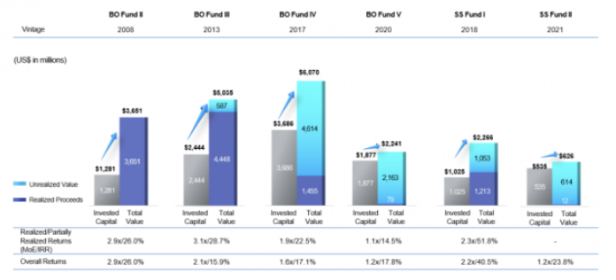

중국의 저우 언라이(주은래, Zhou Enlai) 총리가1972년 미국 측 상대방으로부터 (18세기 말에 일어난) 프랑스 혁명의 영향에 대해 질문 받았을 때, 그는 “말하기 너무 이르지 않나요”라고 답했습니다. 비록 100년은 아니지라도, 사모투자 업계 종사자들 역시 장기적인 안목을 가져야 한다고 생각합니다. 최근 중국의 경우처럼, 근시안적으로는 장애물이 있더라고, 동북 아시아의 사모투자시장은 지속적으로 발전할 것입니다. 장기적인 안목에는 인내심을 필요합니다. 완전무결한 것은 이 세상에 없습니다. 아시아 사모투자 시장이 장애물과 혼란 없이 서양의 수준까지 비약할 수 있을 것이라고 기대하기 힘듭니다. 비록 성장통이 있겠지만, 아시아 사모투자 시장은 시장의 발전 방식에 따라, 성장할 것입니다. 다만, 실수를 해서는 안 됩니다. 중장기적으로 아시아 시장은 성장하고 발전할 것이라고 생각합니다. MBK 파트너스는 변화를 이끄는 대리인이자 결실의 수혜자로 여기에 남아 있을 것입니다. 인내에는 보상이 따릅니다.

이인경부사장님
[고수들의 일터]이인경 MBK파트너스 부사장 "끊임없이 도전하라...절대 포기하지 말라" (2023.03.27)
https://www.newspim.com/news/view/20230314000366

"사모펀드 핵심가치, 기업 밸류업 하는 것"
"일단 부딪쳐 보기...작은 인연, 큰 결실로"

아시아 최대 사모펀드인 MBK파트너스의 최초 여성 파트너이자 임원인 이인경 부사장.
2021년 미국 포브스가 선정한 '아시아 파워 비즈니스 우먼 20인'에도 선정
"도전하라", "일단 부딪쳐 보라"
결국 자신이 하고 싶은 일을 위해서라면 "절대 포기하지 말라"

◆ "내 일의 핵심 가치는 기업을 밸류업하는 것"

- MBK의 CFO라는 직책이 실제로 어떤 일을 하는 것인지 궁금합니다.
▲ 참여한 투자자들을 대상으로 투자 내용 등을 설명하고 소통하는 투자자 관리(LP relations) 업무를 제가 총괄
펀드레이징할 때 이러한 기관투자자들을 직접 만나 약정을 받고, 정관 합의, 사후 관리 등 업무
조성된 펀드의 재무적 성과와 리스크를 관리하는 업무

- 본인 일의 핵심 가치는 무엇이라 생각하는지.
▲ 경영참여형 M&A를 주도하는 사모펀드는 기업의 가치를 최대치로 높이는 역할
기업의 경영 시스템 중 비효율적 요소를 제거하고 국제 기준에 맞춰 효율적인 운영이 되도록
글로벌하게 해당 업종의 best practice들을 전파하고 최근 화두가 된 ESG 경영도 강화
그 성과는 투자자뿐 아니라 해당 회사의 근로자, 나아가 소비자들도 누리게 된다
대한민국 기업들을 밸류업하고 결과적으로 한국 경제를 밸류업

- 사모펀드 업계는 남성이 대부분이라 여성이 뛰어들기 어렵지 않나 생각되는데 여성의 장점이 발휘되는 부분이 있는지.
▲ 투자심의위원회에 참여하다 보니 의사 결정에 있어서 다양성이 정말 중요하다
투자 결정이나 리스크 관리 등 동일한 관점보다는 다양한 관점에서 보아야 더 나은 결정
>> 적극적으로 여기서 꼭 일하고 싶다고 어필하자
이인경부사장님 출산 후 CPA 시작
엄마 얘기 하자.. 코딩 공부 후 개발
절대 늦지 않았다. 포기하지 말 것
당시 불만이지만, 이후 커리어에 더 큰 도움!!
◆ 커리어 시작은 일단 부딪쳐 보기...작은 인연이 큰 결실로
- 사모펀드 업계에서 부사장의 현재 위치나 역할을 볼때 남들이 부러워할 만한데 일을 처음 시작할 때부터 그랬는지.
▲ 제가 무턱대고 일하고 싶다고 인사담당자에게 이력서를 보낸 곳
보험회사는 오래 다니지 않았고 결혼과 출산으로 회사를 그만둔 후 경영대학원을 새로 들어갔어요.
CPA를 준비하려면 체계적으로 공부를 해야 할 것 같아서였죠.
출산한 이후 CPA를 합격했고 이후 안진회계법인
당시에는 좀 불만스러운 면이 있었으나 오히려 나중에는 커리어에 더 큰 도움

- 이 분야에 진출하고 싶다면 어떤 역량을 갖춰야 할까요
저처럼 재무팀으로 들어올 때는 회계법인에서의 세무부서나 감사부서 경력이 도움이 됩니다.
재무정보를 읽는 일에 익숙해야 하고 국제조세나 상법, 자본시장법 등 금융 관련 법규에 대한 지식
부동산팀에서, 당시 어떤 점이 아쉬었으나 어떤점이 도움이 되었는지!
부동산팀 어필 잘하자..
- MZ세대 후배들에게 해주고 싶은 말이 있다면.
▲ 처음부터 중요하고 큰 일만 하기는 어렵다고 봅니다.
저 같은 경우도 돌아돌아 여기까지 왔지만 당시에는 중요하지 않은 일이라고 생각했던 것도 나중에는 귀한 경험이 될 수 있습니다.
그때그때 최선을 다한 것이 나중에 더 큰 결과
자신이 흥미를 느끼는 분야에서 작은 목표를 하나씩 이뤄가는 것이 중요

포부..
계속 내 일을 사랑하고 자부심을 가질 수 있기를
내면이 단단한 사람
부드러운 카리스마
부동산 너무 까지 말자!!! > 많이 배웠다고 하되, 아쉬운점이 있었다고 말하자
◆ '일하면서 아이 키우기' 힘들지만...커리어 포기 말라
- 특별히 여성 후배들에게 해주고 싶은 말은.

30년이 지난 후 만난 그는 여학생 중 학력고사 전국 2위라는 놀라운 성적이 말해 주듯 대학 시절과 마찬가지로 명석하고 논리적이었다.
하지만 훨씬 더 차분하고 내면이 단단한 사람이 되어 있었다.
자신의 일을 사랑하고 일에 대한 자부심을 가지는 사람

“남자 따라 하지 말고, 남들이 원하는 대로 살지 마세요” (2022.02.08)
https://biz.chosun.com/international/global_people/2022/02/08/V6EXYQD3QZEE7NRK3XZRVBMLTM/

“자신 없다는 이유로 하고 싶은 일인데도 ‘하고 싶지 않다’며 본인을 속이지 마세요. 고민될 때는 눈 딱 감고 ‘예스’라고 외치세요.”
그는 “남자들을 따라 하지 말고, 남들이 원하는 대로 살지 말고, 내 정체성을 유지하며 항상 도전하라”고 했다

MBK파트너스가 리스크 관리 역량을 갖추고, 130여 곳의 국내외 출자자(LP)와 원활히 소통하는 데 기여
그의 도전은 부동산 투자회사를 거쳐 사모펀드 업계에 닿게 했다

여성들이 리더로 성장하기 위해 보완해야 할 부분은.
여성들은 자신을 많이 낮추는 편이다. 자신감이 없어서 상대적으로 덜 유능해 보이는 경우가 많다.
능력이 있으니까 기회도 주어지는 것으로 생각하고 자신감을 가져라.
물론 자신감을 논하기 전 실력을 쌓아야 하는 건 당연하다.
조직이 잘 되기 위해서 도와준 경험
또 여성들은 도움을 주고받는 데 인색한 경향이 있는데, 이 부분도 바꿔나가면 좋을 것 같다.
자기 일만 신경 쓰기보다 주변 사람들을 포용하고, 도와주는 것이 필요하다.
다 같이 잘돼야 조직이 잘된다고 생각하고, 넓게 생각하는 시야를 길러라.”

마지막으로 여성 후배들에게 하고 싶은 말은.
기회가 있다면 예스라고 외쳐라. 실패할까 봐 시작도 하기 전에 포기하지 말아라.
도전하지 못한 건 평생 한이 되지만, 도전했다가 실패한 건 기억에도 잘 남지 않는다.
도전은 개인을 성장시키는 걸 넘어, 인생을 충만하고 즐겁게 만든다.

아시아 지역 최대 사모펀드 MBK파트너스 CFO, 이인경 동문과의 인터뷰

제 생각에 인생의 다음 단계는 어떤 사람을 만나느냐에 의해 크게 영향받는 것 같아요.
돌이켜 생각해보면 인생의 장기 계획을 짜는 것도 중요하지만, 짧은 계획을 촘촘히 짜고 그때 최선을 다해 사는 게 가장 중요한 거 같아요.
무엇이든 최선을 다해보면 언젠가는 쓸모

그런데 지금 생각해보면 그때 하기 싫거나 안 중요하다고 생각했던 일들이 나중에 다 큰 도움이 되었어요.
당시에 맡았던 외국계 회사들의 이슈들에 대한 경험이 이직 후 일하는데 도움이 많이 돼었죠.
신입사원 때 불필요한 것 같은 작은 일들이 주어지더라도 조급해하지 마세요.
그 귀찮았던 일들이 나중에 귀한 경험

NPL 하셨다!!!!!!!!
한국에 Morgan Stanley의 부동산 펀드인 MSREF의 운용사인 MS Properties 를 설립할 때 제가 CFO로 조인해서 조직셋업하는 걸 도왔어요
MSREF는 한국에서의 투자를 부실채권투자로 시작했으나 2000년 중반부터는 상업용 부동산 투자를 많이 했고 꽤 성공을 거뒀죠.

매출 외형뿐만 아니라, 내실을 단단히 다지는 데에도 집중해 결국 더 좋은 회사를 만드는 데 전문가인 사모펀드가 큰 역할

LP Relation의 정확한 업무 영역 및 어떤 역량이 요구될지?
▶ 저는 현재 파트너의 한명이자 CFO로 회사가 운용하는 펀드들의 재무, 자금, 세무 및 리스크 업무를 책임지고 있으며 한편으로는 LP Relations(투자자 관리)를 맡고 있습니다
MBK 파트너스는 기관 전용 펀드로 국민연금 등 다양한 국내외 기관투자자들의 자금을 운용하고 있습니다.
펀드레이징시 이러한 기관투자자들을 직접 만나 약정을 받고, 정관합의, 사후관리 등 저를 비롯한 팀원
저희는 현재 7개의 펀드에 걸쳐 150여개 이상의 기관투자자들이 투자하고 있어요.

이해력이 좋고 일에 대한 욕심
경력과 더불어 성실하고 적극적인 자세

▶ 특별히 좋은 진로라는 것은 없는데 자신에게 잘 맞는 진로는 있는 것 같아요.

서울대 경제학과를 졸업한 이 부사장은 안진회계법인, 모건스탠리 계열 부동산 투자회사인 모건스탠리 프로퍼티즈 코리아(MSPK) 등을 거쳐 2006년 MBK파트너스에 합류했다.

홈페이지
Our Firm
With a dedicated focus on investments in North Asia – China, Japan and Korea – MBK Partners has offices in Beijing, Hong Kong, Seoul, Shanghai and Tokyo. Our investment teams are composed of local professionals with strong local relationships and market knowledge. Through a combination of our size and status as a local and independent firm, MBK Partners has a competitive advantage in sourcing, executing and managing its investments. Buyout investments in Korea are made out of Korea-registered funds managed in accordance with local regulatory requirements.1 MBK Partners Buyouts acquires companies through management-led buyouts, buys subsidiary businesses through corporate divestitures, partners with strategic buyers, takes publicly listed companies private and purchases and grows companies through add-on acquisitions. While the firm makes complex acquisitions in various forms, our strategy is simple and focused: we do buyouts in North Asia. We focus on control investments because we believe control is essential to creating value. We may also pursue selected minority investments where we can add strategic value. We limit our investment activities to China, Japan and Korea on the basis of our competitive advantage in these markets. MBK Partners Special Situations invests in customized, secured lending, secondary credit investments in stressed and distressed opportunities and non-control structured equity investments. | MBK 파트너스는 중국, 일본, 한국에 특화된 투자에 주력하며, 베이징, 홍콩, 서울, 상하이, 도쿄에 사무소를 두고 있습니다. 우리의 투자 팀은 강력한 현지 관계와 시장 지식을 가진 현지 전문가들로 구성되어 있습니다. MBK 파트너스는 규모와 현지 독립 기업으로서의 지위를 결합하여 투자 소싱, 실행 및 관리에서 경쟁 우위를 가지고 있습니다. 한국에서의 바이아웃 투자는 현지 규제 요건에 따라 관리되는 한국 등록 펀드를 통해 이루어집니다. MBK 파트너스 바이아웃은 경영진 주도의 인수, 기업 분사를 통한 자회사 인수, 전략적 구매자와의 파트너십, 상장 기업의 비공개 전환 및 추가 인수를 통한 회사 인수 및 성장을 진행합니다. 회사는 다양한 형태로 복잡한 인수를 진행하지만, 우리의 전략은 단순하고 집중되어 있습니다: 우리는 북아시아에서 바이아웃을 진행합니다. 우리는 가치 창출에 필수적이라고 믿기 때문에 지배적 투자에 초점을 맞춥니다. 우리는 또한 전략적 가치를 더할 수 있는 선택적 소수 지분 투자도 추구합니다. 우리는 이 시장에서의 경쟁 우위를 바탕으로 중국, 일본, 한국에서만 투자 활동을 제한합니다. MBK 파트너스 스페셜 시츄에이션은 맞춤형, 담보 대출, 스트레스 및 디스트레스 기회에 대한 2차 신용 투자 및 비지배 구조의 지분 투자에 투자합니다.
MBK Partners invests in industry-leading companies and, in partnership with management, grows and creates value in the companies over the long term. The MBK Partners investment team works closely with management to develop strategy, optimize capital structure, adopt global best practices in operations, controls and corporate governance and pursue strategic growth opportunities to build value. Established in March 2005 by six founding members who worked together for many years at a global private equity organization, MBK Partners today has an investment team of 99 experienced professionals. Our investors include public pensions, sovereign wealth funds, financial institutions, corporate pensions, funds of funds and foundations/endowments from China, Japan, Korea, Southeast Asia, North America, Western Europe and the Middle East. | MBK 파트너스는 업계를 선도하는 회사에 투자하고, 경영진과 파트너십을 맺으며 장기적으로 회사를 성장시키고 가치를 창출합니다. MBK 파트너스 투자 팀은 전략 개발, 자본 구조 최적화, 운영, 통제 및 기업 거버넌스의 글로벌 최고 관행 채택, 전략적 성장 기회 추구를 통해 가치를 구축하기 위해 경영진과 긴밀히 협력합니다. MBK 파트너스는 2005년 3월 글로벌 사모펀드 조직에서 오랫동안 함께 일한 6명의 창립 멤버에 의해 설립되었으며, 오늘날에는 99명의 경험 많은 전문가로 구성된 투자 팀을 보유하고 있습니다. 우리의 투자자들은 중국, 일본, 한국, 동남아시아, 북미, 서유럽 및 중동의 공공 연금, 주권 부탁 기금, 금융 기관, 기업 연금, 펀드 오브 펀드, 재단/기부금에서 옵니다.

사회에 대한 책임감
Responsible investing
In 2012, we signed the United Nations-backed Principles for Responsible Investment (PRI) to demonstrate our commitment to ESG management and our fiduciary responsibilities. The principles are a voluntary framework which helps us to incorporate ESG matters into our decision-making and portfolio company ownership practices. We commit to the following Principles for our private equity investments, as consistent with our fiduciary responsibilities: 1. We will incorporate ESG matters into investment analysis and decision-making processes. 2. We will be active owners and incorporate ESG issues into our ownership policies and practices. 3. We will seek appropriate disclosure on ESG issues by the entities in which we invest. 4. We will promote acceptance and implementation of the Principles within the investment industry. 5. We will work together to enhance our effectiveness in implementing the Principles. 6. We will each report on our activities and progress towards implementing the Principles. Our Investment Process Throughout our investment process, we integrate ESG considerations in our decision-making. Prior to investment, we review how potential portfolio companies manage or are affected by ESG issues as part of our due diligence process, involving third party ESG experts if risk is identified. Post-investment, we incorporate ESG action plans or improvement programs into the regular “100-day plan” we develop with the portfolio company and encourage portfolio company management to adhere to the highest standards of ethical business and transparency. Through regular communication with our portfolio companies, we are able to assess the level of ESG implementation, partnering to find solutions to certain situations and to share best practices within our portfolio companies. | 우리는 책임 있는 행동이 우리 회사의 장기적인 재정 성과에 긍정적인 영향을 미치며, 건강한 기업은 다시 사회에 긍정적인 영향을 미친다고 믿습니다. 우리는 책임감 있게 투자하고, 우리와 우리 포트폴리오 회사가 활동하는 지역 사회에서 환경, 사회 및 거버넌스(ESG) 이슈를 발전시키는 데 전념하고 있습니다. 2012년, 우리는 ESG 관리와 신탁 책임에 대한 우리의 헌신을 보여주기 위해 유엔이 지원하는 책임 투자 원칙(PRI)에 서명했습니다. 이 원칙들은 자발적인 틀로서, 우리가 투자 결정과 포트폴리오 회사 소유 관행에 ESG 문제를 통합하는 데 도움이 됩니다. 우리는 신탁 책임과 일관되게 우리의 사모 투자에 대한 다음 원칙들을 지킵니다: 우리는 투자 분석 및 의사결정 과정에 ESG 문제를 통합할 것입니다. 우리는 적극적인 소유자가 되어 ESG 문제를 우리의 소유 정책 및 관행에 통합할 것입니다. 우리는 우리가 투자하는 개체들로부터 ESG 문제에 대한 적절한 공개를 추구할 것입니다. 우리는 투자 산업 내에서 원칙들의 수용과 실행을 촉진할 것입니다. 우리는 원칙들을 실행하는 데 있어서 우리의 효과성을 향상시키기 위해 함께 노력할 것입니다. 우리는 원칙들을 실행하기 위한 우리의 활동과 진전에 대해 각자 보고할 것입니다. 우리의 투자 과정 우리의 투자 과정 전반에 걸쳐, 우리는 의사결정에서 ESG 고려사항을 통합합니다. 투자 전에, 우리는 잠재적인 포트폴리오 회사들이 ESG 문제를 어떻게 관리하거나 영향을 받는지 우리의 실사 과정의 일부로 검토합니다. 위험이 식별된 경우 제3자 ESG 전문가의 참여를 포함합니다. 투자 후에는 ESG 행동 계획 또는 개선 프로그램을 정기적인 '100일 계획'에 통합하고, 포트폴리오 회사 경영진에게 윤리적인 비즈니스와 투명성의 최고 기준을 준수하도록 권장합니다. 정기적인 포트폴리오 회사들과의 소통을 통해, 우리는 ESG 실행 수준을 평가하고, 특정 상황에 대한 해결책을 찾고, 포트폴리오 회사 내에서 모범 사례를 공유하기 위해 협력합니다.

Our Employees Our employees are responsible for identifying potential ESG issues and raising these issues during the pre-investment and investment phases. Recognizing the importance of building awareness and competence across the organization, we continued to integrate ESG management into the knowledge base of our private equity investment professionals in 2019 through ESG training, new employee orientation and firm-wide communication. MBKP also operates a code of conduct that stipulates the professional and ethical values for which the Firm stands and to which employees are expected to adhere. Our Communities Through our actions and the businesses we invest in, we recognize we have a significant opportunity to touch the lives of many people in the various communities around us. We will continue to engage closely with our neighboring communities and encourage equally active involvement on the part of our portfolio businesses in 2020 and beyond. | 우리의 직원들 우리의 직원들은 잠재적인 ESG 문제를 식별하고, 투자 전과 투자 단계에서 이러한 문제를 제기할 책임이 있습니다. 조직 전반에 걸쳐 인식과 역량을 구축하는 것의 중요성을 인식하며, 우리는 2019년에 ESG 교육, 신입 직원 오리엔테이션 및 회사 전체 커뮤니케이션을 통해 사모 투자 전문가들의 지식 기반에 ESG 관리를 통합하였습니다. MBKP는 또한 회사가 대표하는 전문적이고 윤리적인 가치를 명시하고, 직원들이 준수해야 할 행동 강령을 운영합니다. 우리의 커뮤니티 우리의 행동과 우리가 투자하는 비즈니스를 통해, 우리는 주변 커뮤니티의 많은 사람들의 삶에 영향을 미칠 중대한 기회를 가지고 있다는 것을 인식합니다. 우리는 2020년과 그 이후에도 우리의 이웃 커뮤니티와 긴밀히 협력하고, 우리의 포트폴리오 비즈니스가 동등하게 적극적으로 참여하도록 장려할 것입니다.

1. 경험
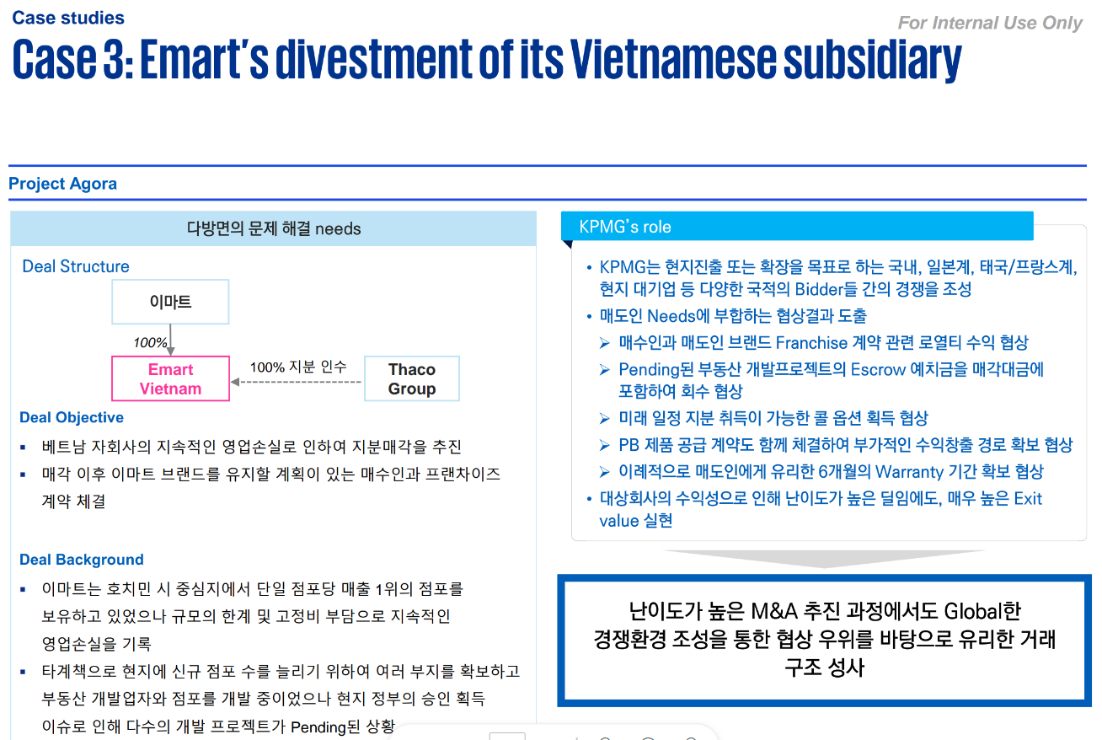
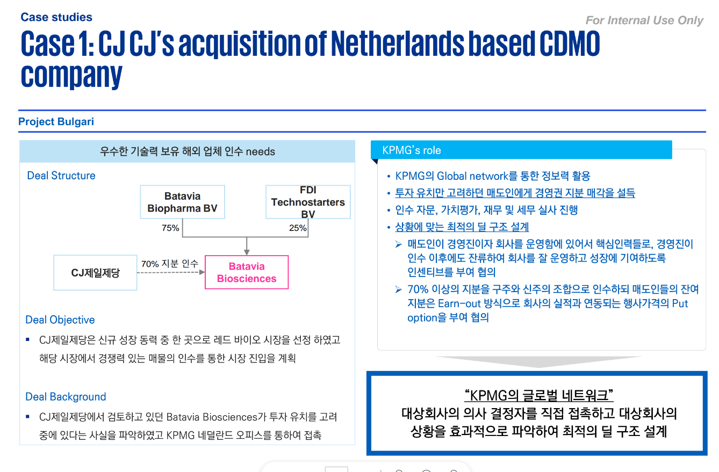
상디's 전략

1. 어떤 업무를 했는지
 | >>> FDD & VAL 강의자료 확인
 | >>> 어떤 업무인지 어떤점이 중요한지, 내가 맡은 업무는 무엇인지, 간단히 설명 가능하도록
 | >>> 기본적인 질의사항에 대항할 수 있도록 예상질문 고민해보자

2. 경험했던 업무에서의 Insight, 성과, 배운점

[FDD] 기사 및 실사보고서 확인
 | >>> 딜에 대하여 다음과 같이 정리
 | 1. Structure
 | 2. Objective/Background
 | 3. Role
 | 4. Insight

[투자관점]
 | 1. 잘 투자했다고 생각하는 딜
 | 2. 아쉬웠다고 생각하는 딜

[개인적 성과관점]
 | 3. 내가 성과를 낸 딜
 | 4. 내가 힘들었지만 배울 수 있었던 딜

[VAL] 업계 대한 배경지식 정리
 | 1. Val과 Deal이 뭐가 다른지
 | 2. 어떤점을 배울 수 있었는지
 | 3. FDD가 도움이 된 영역
 | 4. 각 업무 영역에서의 산업 Back-ground
 | 5. 그 외 리서치 업무

 | 충분한 커뮤니케이션 및 사전, 사후 논의의 중요성

사모펀드에대해서 뭐고 어떻게 돈을 버는지

 | 1. 기업분석을 통해 고객사에게 유의미한 Insight를 제공한 사례

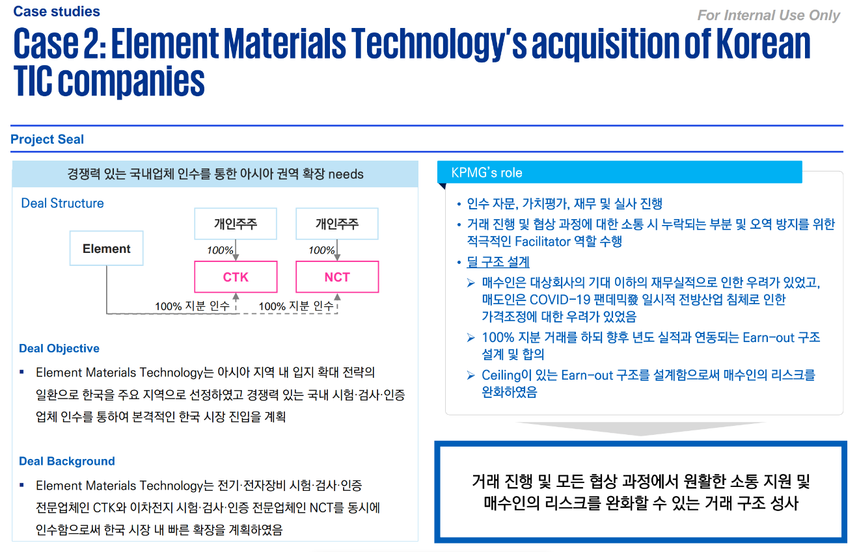
 | <기업 데이터 분석능력>
 |  | 1. 한국투자 파트너스: 보험사 표준손익구조
 |  | 2. 초록마을: 배달대행사와의 시너지가 크지 않았음
 |  | (테스나, 골드스푼)

 | <Deal Breaking Issue>
 |  | 3. 골드스푼
 |  | 4. HMM

 | 2. 잘했다고 생각하는 투자

 |  | 테스나
 |  | 한화솔루션

 | 3. 아쉬웠던 투자

 |  | 초록마을
 |  | 대경오앤티

 | 다른 산업은 다른 KPI로 파악해야 한다

강의자료
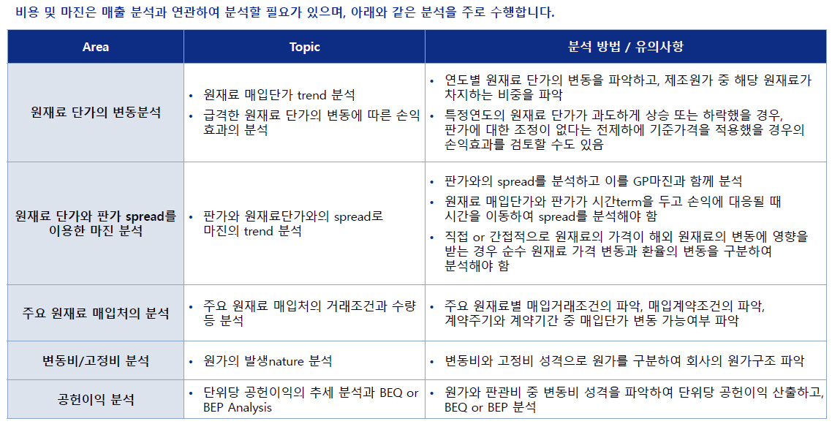
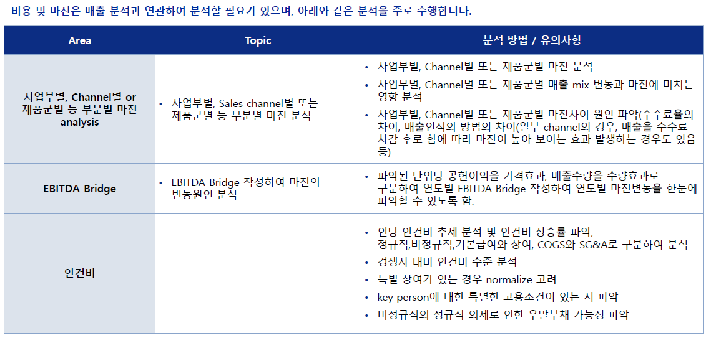
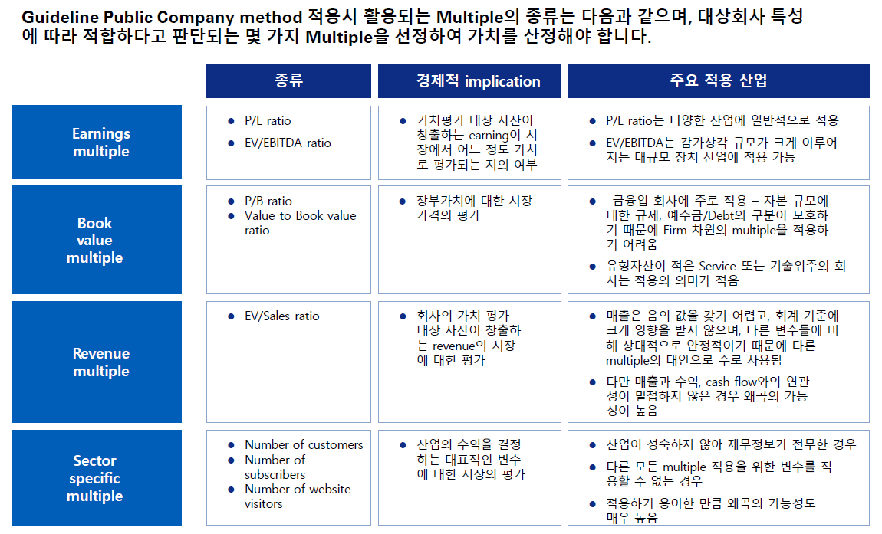
1. Financial due diligence의 이해

DD : 지분 또는 자본구조의 중대한 변화를 일으킬 수 있는 Transaction과 관련하여 대상기업에 대한 재무,영업,법률 환경,인적자원, IT 활동에 대해 조사하는 업무

FDD: “대상회사에 대한 잠재적인 투자와 관련하여 고객이 대상회사의 기회 및 위험요소를 분석하는 업무
 |  | “정보 비대칭과 시간의 제한에 있는 상황에서, 중요한 M&A 의사결정을 해야 하는 고객에게, 회계 재무적 관점에서 회사를 진단하고 fact 에 기반한 전문적 insight를 제시하는 업무"
 |  | Target 회사에 대한 위험과 기회를 평가하기 위하여 손익 재무상태 분석 및 Deal breaking issue 파악
 | 과거 손익에 대한 분석
 | - 역사적 수익 구조 및 재무상태 등 분석
 | - 순이익의 질적 분석(비경상, 비반복적 수익/비용제거 등)
 |  | Historical 매출 (P/Q) 분석
 | - 순자산 분석(자산 및 부채 우발부채 검토 등)
 | - 운전자본 및 CAPEX 분석
 | - 가치평가, Deal 협상 지원

 |  | >>> Valuation / PMI / SPA

 | 1. Fact finding
 | 2. 분석적 검토 및 해석
 |  | - 자료정리 , 재무적 및 비재무적 사항들에 대한 상호관계에 초점을 두어 비교 분석
 |  | - 미래사업을 예측하는데 도움이 되는 과거추세에 대한설명 , M&A와 관련된 주요사항에 대한 조언

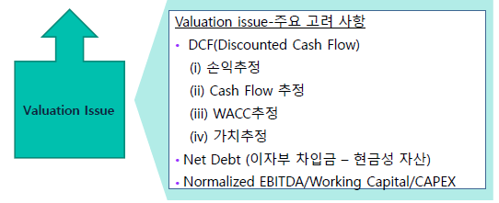

1. 분석능력
공식 PxQ 찢는법 뿐 아니라
각 상황에 맞게, 자료양식에 맞게, 고객사 요구에 맞게 유연하게 대처하여 분석 및 결론을 도출하는 능력을 기를 수 있었다.
>> 어떻게 데이터를 분석하고 전달해야 효과적 효율적으로 의미를 전달할 수 있을지
- 보험사 > 표준손익구조 개념
- 초록마을 > 시너지 크지 않다
- 중고차업체 >
- 테스나 인수 > 기계별 손익
2. Deal Breaking Issue
- HMM

 | Financial performance |  | 회사의 성과를 이해하고 실현된 실적의 지속가능성, 성장성, 변동성을파악
 |  |  | 회사의 기회 위험 및 강점 약점을 평가
 |  |  | Valuation model을 위한 추정의 기초가 되는 정보를 파악

 | Quality of Earnings |  | 회사의본원적인이익수준을파악
 |  |  | 투자의사결정및가치평가에반영

 | Working capital / Net debt / CAPEX |  | 이익대비현금흐름수준파악
 |  |  | 필요현금수준파악
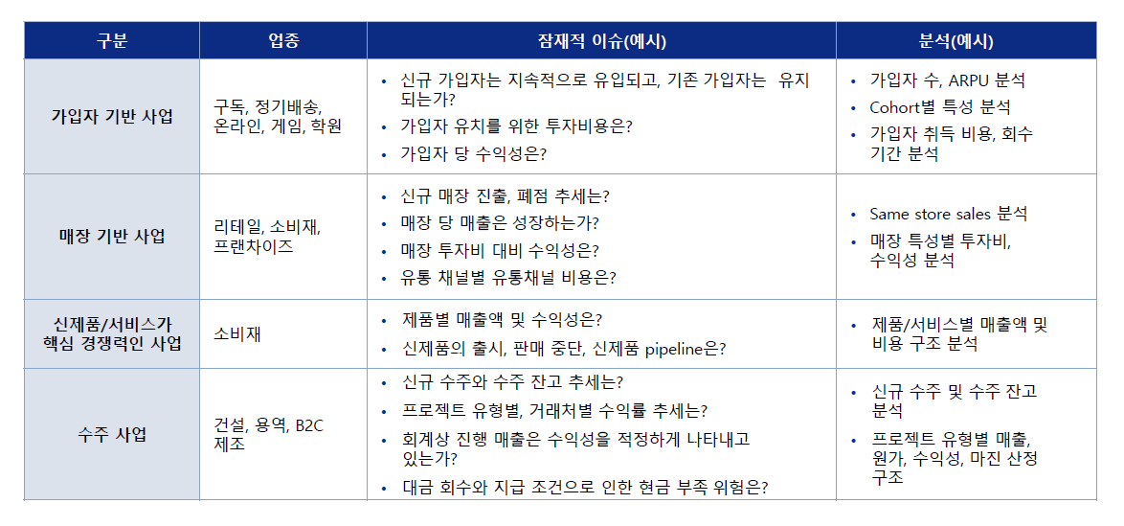

 |  |  |  | 프랜차이즈 매장기반 > 가맹이냐 직영이냐
 |  |  |  | 가맹점 Open / Close >

산업에 따라 KPI가 다르고, 분석 다르다.
다양한 산업의 기업에 대해 분석 경험이 있다.

FDD
1. 주로 재무데이터 분석
 | 일반적인 얘기~~
[Knowledge]
 | 가장 일반적인 제조업은 ~~~(사업부별, 제품별, Client별, 채널별) >
ex | 초록마을 점포별(직,가맹), 지역별, Vintage별, 그 외 매장 특성별 >
ex | 기계장치가 중요한 회사, 대규모 선 Capex > 기계당 매출, 교체주기 등
ex | 수주산업일경우 ~, 플랫폼 비즈니스일경우 ~

[Risk Point]
 | 단순 자료만 분석만 X, 기업의 내재 Risk Point도 짚어내본 경험 있다.
ex | 골드스푼
ex | 현대 LNG

[Technical]
 | 자료분석 경험이 정말 많다. 대부분 관리의 한계 존재, 그럼에도 어떤 방식으로 여러 자료를 연계하면 의미를 도출할 수 있는지
ex | 기계장치, 중고차판매데이터, 자회사 10개

1. 초록마을 (내가 성과) / 인기편승딜 |  | 2022년 초

초록마을은 국내 1세대 대표 유기농식품 유통업체입니다.
초록마을은 "청정원" 브랜드로 알려진 대상홀딩스에서 2010년부터 10년 넘게 보유하던 핵심 계열사였습니다.
당시 주주였던 대상홀딩스(49.1%) 외에 오너일가 장녀 임세령 부회장(30.17%), 차녀 임상민 부사장(20.31%)의 보유 지분 전체를 약 90% 이상의 지분을 매각하는 거래였습니다.

매각 배경은 1) 첫번째로는 오너일가에서 상속세 재원을 마련하기 위한 Needs가 있었고
2) 두번째로는 초록마을에서도 당시 마켓컬리, 오아시스 등 신선식품의 온라인 유통경쟁 심한 상황에서 초록마을의 실적은 하락하고 있었는데
본인들의 유기농 브랜드 이미지와 전국 오프라인 유통망을 활용하여 보다 시너지를 낼 수 있는 인수자가 필요했던 상황이었습니다.

당시 매각주관을 씨티에서 했을텐데,

초록마을이 보유한 전국 470여개의 오프라인 점포를 강점으로, 라스트 마일 물류서비스를 투자포인트로 내세웠고
그때 O2O서비스를 성장동력으로 내세워 홍보했습니다.
O2O는 Online to Offline의 약자로 쉽게 말하면, 온라인 플랫폼에서 주문을 하면 근처 오프라인 매장에서 배달해주는 개념입니다.

당시 바로고, 마켓컬리 등이 참여, 나는 바로고의 인수 자문이었고,
바로고 배달 대행업 노하우와 결합해 시너지를 얻을 목표로 거래에 참여했습니다.

실사관점 뭐가 문제
[1] 당시 O2O 비즈니스 확대 계획이 주요 Upside 요인으로 Selling Point였음
 | 그런데 실사과정에서 실제로 데이터를 받아서 분석을 해보니, O2O 비즈니스는 이미 대부분의 직가맹점에 도입되어 시행되고 있었기 때문에,
 | O2O비즈니스의 도입으로 인해 매출이 늘어날수 있는 Room은 이제 거의 없었고, O2O 도입이 거의 이후에도 여전히 전체 매출에서 차지하는 비중 3% 수준밖에 안됬음
 | 또한 초록마을은 O2O 외, 이미 온라인 판매도 하고 있었기 때문에, 채널간 카니발라이즈 효과가 발생할 여지 또한 존재했었습니다.

[2] 또 한가지의 포인트는 바로고가 인수하더라도 배달 관점에서의 시너지가 크지 않다는 점
 | 당시 O2O 서비스의 배달구조는, 배달대행업체를 이용하며 수수료를 부담하기 보다는, 매장 직원이 매장트럭으로 직접 하시다가 건수가 많아질 경우에만 라이더를 이용하신다고 하셨습니다.
 | 즉 바로고가 인수하더라도, 매장직원을 해고하여 인건비를 감소시키거나, 매장트럭이 중고차로 파는 것 정도가 시너지일텐데, 매장직원이 배달만 하는 경우도 없을뿐더러 매장트럭도 배달용도로만 사용되는것도 아니었음

 | 조금 더 재무적 용어로 표현하자면 "바로고" 측에서는 배달비가 "변동비"적 비용일 것이라고 생각하여, 변동비적 비용 감소에서 시너지를 내려고 하였으나
 | 실사를 진행해보니 배달비는 "인력과 차량으로"의 "고정비"적 성격이었으며, "배달" 용도로만 사용되는 것도 아니라서 대체가 어려운 상황

 | 즉, 바로고가 시너지를 얻는 부분은, 고정비로 커버할 수 있는 Capa 이상으로 O2O 매출이 증가할 경우에만 가능할 것인데
 | 지금 대부분의 매장에서 O2O 서비스가 이미 도입되어 시행되고 있었으나 전체매출의 3%에 불과. 앞으로도 드라마틱한 증가는 어려워 보였음

실사 진행하며 이러한 발견사항을 클라이언트에 보고드렸고, 이 이유인지는 알수 없지만 결국 초록마을은 정육각이라는 축산 스타트업에 매각되었습니다.

Insight
1. O2O도 당시 유행하는 Fancy하고 Trendy한 개념으로 회사를 있어보이게 꾸밀수는 있지만 / 정말 시너지가 나느냐는 회사 사업의 본질을 따져봐야할 문제
 | 인수를 하고 나서도, 유행하는 트렌드를 하고있는 것 처럼 보이는게 / 본질적인 Fundemental이 개선되었는가 비판적인 시각으로 점검해야 한다고 생각한다.

2. 장기적 안목의 중요성, 당시 유동성 파티, 스타트업들이 겁도 없이 덤빌때였고 저는 오히려 정육각이 오히려 잘샀다고 생각
 | 고금리기조가 지속되어 스타트업 혹한기인 현재 정육각은 당시 인수한 지분 중 일부를 매각한다고 한다.

 | 물론 시장상황이라는게 미래를 알수도 없고, 미래에서 과거 당시의 잘못된 선택을 비난하는게 부당하다는 것도 알고있습니다.

 | 그래도 다만 당시 유동성 파티가 영원하지 않을 것이라는 점과, 초록마을 멀티플이 과했다는점(EBITDA가 55억원이었는데, 논의되던 매각가격이 1,000억원이었음), 16년 최대매출 기록 이후 실적 하락하여 영업적자가 지속되고 있었다는 점

 | 이런 점들을 고려해볼때
 | 당시 인수전에 참여한 정육각이나 바로고가 인수를 통한 외형적 확대에 좀 더 신중하고, 내실을 다지는데 노력했으면 지금 좀 더 상황이 낫지 않았을까 싶고

 | 장기적 안목을 갖는 것이 정말 중요하구나 하는 생각이 들었습니다.

2. 두산테스나 (잘함)

테스나는 시스템반도체 후공정(OSAT) 업체로, 웨이퍼테스트 분야에서 국내 1위이며 삼성전자와 SK하이닉스를 주 고객으로 두고있습니다.

해당 딜은 2022년 초 두산이 기존 최대주주 에이스에쿼티파트너스의 테스나 보유지분 약 30%를 인수하는 딜이었으며, 거래가액은 약 5,000억원
에이스에쿼티파트너스는 19년 약 2,000억원으로 최대주주 지위 취득, 3년만에 매각하여 약 2.5배 수익

두산입장에서도 좋은 투자였다고 생각한다
두산은 코로나19 직후 20부터 22년까지 약 2년간 채권단 관리를 받으며 강도높은 구조조정을 감행하면서 두산인프라코어를 포함하여 많은 계열사를 매각하였음

테스나 건은 두산이 구조조정 끝마치자마자 단행한 첫 투자였으며, 좁아진 사업영역을 다시 신사업으로 확장하려는 움직임의 일환이었습니다.
두산은 친환경·신재생에너지 중심으로 사업구조를 개편하였으며, 간판계열사 두산에너빌리티를 중심으로 SMR(소형모듈원전)과 가스터빈, 수소, 신재생에너지 등 신규사업을 적극 확대 중인데, 이 부분에서 당장 수익을 기대하긴 어렵습니다.

물론 반도체산업 역시 업사이클과 다운사이클에 따라 변동성이 높은 특성을 가진다.
하지만 시스템반도체 후공정은 여러 종류의 제품이 수요처에 의해 설계되고 적용돼야 하는 특성상 공급과잉 가능성이 낮아, 업황 변동에 상대적으로 덜 민감하다는 뜻이다.
반도체 공급과잉으로 업황이 안좋았던 최근에도 테스나는 안정적인 실적
스마트폰 산업 위축에도 CMOS 이미지센서(CIS)와 모바일 어플리케이션프로세서(AP) 부문에서 성장이 지속될 것이란 전망
향후 기업의 Cash-cow

3년만에 2.5배의 Value로 매각할 수 있었던 이유 실적 개선 < 인수 이후 단행된 대규모 설비투자

<나는 어떻게 생각한다>
One Point > 삼성전자향 대규모 설비투자로 인한 Capa 확대

 | Risk Point:
 | 1. 수주업이나, 장기공급계약 아님, 대규모 설비투자로 선 지출 발생 > 향후 안정적 매출 발생할 것인가(산업 Risk, 기업 Risk)

 | 1. 산업적 특성에서는 시스템반도체는 업황을 타지 않고 지속적인 매출 발생.
 | 2. 삼성에서도 시스템 반도체 육성의지는 있으나, 후공정까지 내재화 계획 없고 OSAT 활용, 그리고 불량률 및 품질에 굉장히 민감하기 때문에 잘 바꾸지 않는다.

 | 실제로 장비당 매출 분석 > 최근 투자된 장비는 최신 시스템반도체용 > 장비당 수익성도 높다.

 | 비슷한 삼성전자 향 OSAT 기업인 "하나마이크론"과 비교하자면, 하나마이크론은 패키징과 테스트를 둘 다. 좀 더 패키징 위주
 | 메모리반도체의 패키징 마진이 너무 안좋다. 최신 마진 높은 물량은 직접하고 좀 Outdated된 물량 위주로 맡기기 때문 |  |  | 최근 점차 반도체 미세화가 한계에 이르르며, 반도체 패키징을 비롯한 후공정 중요성이 부각
 |  |  |  | 패키징 공정에 신기술을 도입하면 미세화 한계를 해결하고 성능과 효율, 용량 등을 개선

테스나 투자는 >> 우위에 가져갈 수 있는 사업영역에 집중 투자 / 테스나 입장에서도 안정적인 Cash 회수 (영업이익률 ~%대)
테스나의 강점을 알아본 FI가 투자하여, 단기간에 신성장동력을 필요로 하는 SI에게 매각한, 양쪽다 Win-Win한 거래이지 않았나

3. 한화솔루션 (잘함. But. 그래도 어렵다)

4. 대경오앤티 (인기편승딜)

대경오앤티는 동·식물성 유지제조사로서, 도축된 동물의 부산물이나, 폐유 등을 가공해서 사료용 및 공업용 유지를 공급하는 업체입니다.
스틱인베스트먼트가 2017년 인수하였습니다
기존 사업구조가 동식물 유지 제조 위주였다면, 스틱의 인수 이후에는 적극적인 볼트온 전략을 취해, 폐유를 가공해 친환경 에너지 바이오디젤(HVO)의 원재료를 생산할 수 있는 "회수유" 사업모델을 추가하였습니다.

이후 2021년 시점에 매각을 시도하였는데, 당시 친환경 에너지인 바이오디젤을 생산할 수 있는 기술을 투자 하이라이트로 부각하였고
당시 시장에서 ESG 투자에 대한 관심이 높아졌던만큼 따라 많은 정유사 및 해외투자자들의 관심을 보였고, 유진PE와 SK에너지 컨소시엄, IMM 인베, 미래에셋벤처투자 등이 참여했었다.

저는 당시 유진PE와 SK에너지의 자문사로 인수실사에 참여하였는데
하지만 이 딜은 최초에는 많은 관심을 받았지만, 진행되는 과정에서 원매자가 이탈하기도 하였고, 협상이 몇번 결렬되어 오랜기간 펜딩상태였다가 최근 23년 10월 결국 매각이 완료되었습니다.

가장 장애물로 작용했던 부분은 적정 매각가에 대한 매도측과 매수측의 견해 차이
매각측은 친환경 에너지 바이오디젤(HVO) 생산 기술을 주요 셀링포인트로 내세우며 EBITDA/멀티플 10배가량을 적용해 대경오앤티 기업가치를 약 5000억원 수준으로 산출
인수측은 사업의 본질은 동식물유지의 제조/도매업인데 지나치게 높은 멀티플이 적용됐다

4,000억원수준 1,000억원의 이견이 존재

<나는 어떻게 생각한다>
[1] 회사가 어떻게 근본적으로 개선되었는가
 | 회사의 사업부는 렌더링/회수유로 구분되는데, 회사의 친환경 사업인 바이오디젤은 회수유로부터 생산됨
 | 회수유 사업부는 스틱인베의 인수 이후 Bolt-on 전략으로 작은 자회사를 인수하여 매출에 편입된 것,
 | 기존 대경오앤티의 사업과 크게 관련도 없고 시너지도 없는데, 비슷해 보이는 것을 붙여놓은 것 뿐

 | 큰 기술력이 필요한 것도 아니라서, 회수유 사업을 하던 작은 회사들을 모아놓고 규모를 키운 다음, 전체를 친환경적 사업을 하는 회사로 포장해서 매각을 시도하지 않았나..

[2] 그리고 실사 관점에서 가장 우려스러웠던 부분은, 회사의 사업모델 상 성장할 수 있는 상방이 막혀있다는 점입니다.
전방산업인 바이오디젤 산업은 친환경 기조로 잠재성장 여력이 존재하지만, 원재료를 조달하는 폐유시장은 그럴 수 없다는 점

음식점, 푸드서비스, 가정에서 발생한 폐식용류가 원재료이고 이를 중간수거업체를 통해 조달하는 구조, 대부분 영세함
대한민국 인구증가세도 꺾이고 있는데, 바이오디젤 수요가 증가한다고 해서 폐식용유 발생량을 증가시킬 수 있는 건 아님

이미 현재도 원재료 수급이 어려워 선급금 잔액이 많을 때는 매입액의 25%~30%이던 기간도 존재함

결국 최근 유진PE와 SK에너지에게 매각하며 인수를 완료하였는데, 매각가는 4,000억원대 초반으로 형성되었다.

실사경험을 통한 전체적인 결론

>> 한치앞을 알 수 없는게 인생이지만,
>> 한 순간에 인기에 편승하는 딜 말고, 장기적인 관점을 가지고 하는 투자가 정말 중요하구나. 오래 다니면서 안목을 기르는 연습 |  |  |  | 16.363636364

 |  |  |  |  |  | 리서치 중요 | 리서치 중요 | 리서치 중요 | 리서치 중요
 |  | ★ | ★★★ | ★★ | ★ | ★★★ | ★★ | ★★★
 |  | 한화생명금융서비스 | 초록마을 | 골드스푼 | HMM | 테스나 | 한화솔루션 | 대경오앤티 | 넥스플렉스
너무 자세하게는 말고
간단하게 어떤 상황이었는지
내 Insight 위주로
Deal Structure
 | Deal 시기 | 2023년 9월 | 2022년 1월 | 2021년 8월 | 2022년 11월 | 2022년 2월 | 2021년 10월 | 2021년 12월
 | Client | 한투PE | 바로고 | IBK PE | HMM | 두산 | 헤임달PE | 유진PE / SK에너지 컨소
 | Target | 한화생명금융서비스 | 초록마을 | 트리플콤마㈜ - 골드스푼 | 현대LNG해운 | 테스나 | 한화솔루션 중국(닝보) 폴리염화비닐(PVC) 사업부 투자 | 대경오앤티
 | 매각주체 | 투자 | 대상홀딩스 | 창업자 Exit | IMM PE | 에이스에쿼티파트너스 | 투자유치 | 스틱인베스트먼트
 | 구조
 | 매출/EBITDA | [22년] 9015억원 / [21년] 3280억원 / | [??년] 1,927억 / 55억원(2.9%) | [20년] 47억원 / 6.6억원(14.2%) |  | [21년] 2,075억 / 540억원(69.5%) | [21년 예상] 5,156억 / 1,584억원(30.7%) [20년 예상] 3,860억 / 1,016억원(26.3%) | [20년] 3,314억 / 217억원(6.6%)
 | 거래금액 (EV/EBITDA) | 1,000억원 | 900억원 |  |  | 4,600억(38.7%) | 6,000억원 (51%) | 5,000억원
 | Closing 여부 | O |  |  | X
사업영역
 |  | 한화생명의 법인보험대리점(GA) 자회사다. 한화생명은 2021년 4월 보험 개발조직과 판매조직을 분리해 판매 자회사인 한화생명금융서비스를 설립했다. 500여 개의 영업기관, 1만 9000여 명의 FP(설계사)로 구성돼 있으며, 출범과 동시에 GA업계 1위 | 신선식품 유통 프랜차이즈 | 데이팅 어플 |  | 시스템 반도체 반도체 반제품(웨이퍼) 및 완제품(패키징) 테스트 | PVC(폴리염화비닐수지) 제조업 | 동식물성유지 제조사
Objective/Background/쟁점사항

후속 현황
 |  |  | 이후 정육각에게 팔림. 당시에는 그래도 바로고보다는 정육각이랑 시너지가 날것이라고 생각해서 잘팔렸다고 생각했는데, 스타트업 붐이 지나고 금리 경색기 > 정육각도 내놓더라
1. 기업분석을 통해 인사이트 제공
(1) 데이터분석을 통해 유의미한 결론 도출 |  | O | O |  |  | O |  | O
 |  | 표준손익구조 | 배달서비스와 시너지가 없다는 결론 |  |  | 기계당 수익성 |  | 자회사 10개 연결, 별도, 내부거래
(2) Deal Breaking Issue / 잠재적 위험요인 고지 |  |  |  | - 개인정보를 활용하는 사업이지만, 개인정보 보호를 위한 데이터관리자나, 회계/재무내부인력이 부족한 위험요인 지적 >> 추가 인력 채용이 고려하다는 점 제안 - 실제로 Deal 성사 후 얼마 안되서 해킹사건이 발생 | O
2. 잘했다고 생각하는 투자
 |  |  |  |  |  | O | O
3. 아쉬웠던 투자
 |  |  | O |  |  |  |  | O

 |  |  | 거래금액도 과했음 [O2O] 투자포인트 X 배달과 시너지 X 신선식품, 배달 등 단기적 유행에 편승한 Deal이 아니었나 싶음 |  | 현대상선이 가지고있다가 IMM에 매각, 이후 현대상선에 재매각하는 거래, 그동안 변화된 것 >> 새로운 선박 계약 체결 But 계약조건 손실조건부 >> 대주주 Put-Option 등 | Capex '기계'가 중요 | - 원재료 APP하락, 완제품 ASP상승으로 인한 Spread 증가 >>> 일시적 사이클적 실적 호조 효과인지, 가격효과를 제외하고도 투자할만한 매력포인트가 무엇인지 >>> 최근 석유화학 업황과 비교하여, 석유화학 업계가 전반적으로 부진한 상황에서 한화솔루션은 괜찮다. 그 이유는 무엇인지 | 스틱인베스트먼트의 Bolt-on 전략 >>> 기존 유지회사를 바이오디젤을 하는 친환경 ESG회사로 탈바꿈 >>> But, 원재료 조달 Issue, 매출 수요증가, 공급에 대한 대안 부족 >>> 선급금 지급으로 인 현금 Issue >>> 자회사 Bolt-on But 시너지가 부족했다고 봄. 규모의 경제 or 전후방 산업 수직계열화로 이룰 수 있는 이점이 있어야 하는데 이게 없었다 | 주력 제품인 FCCL이 휴대폰과 TV의 소형화·경량화를 위해 쓰이는 연성회로기판에 필수적인 핵심 원료기 때문이다. 인수 후보군들은 넥스플렉스가 슈퍼 플라스틱으로 분류되는 폴리이미드(PI) 설계·제조 기술을 보유한 점도 높이 평가했다.
 |  |  | - 프랜차이즈업에 대한 실사 경험(SSGR, ROIC, Pay Back Period 계산 등) - 초록마을 실적은 '17년부터 '19년까지 감소, '20~'21년 회복 > 그 사유 - [O2O] O2O 비즈니스를 투자 Point로 제시하였으나, 실사 결과 그렇게 큰 메리트는 발견 못함 - [현금] '19년 이후 Store수 증가로 매출이 회복하기는 하였으나, 임차보증금 및 가맹지원금의 증가로, 매장당 현금흐름은 악화되었음 |  |  | - 삼성비중이 '18년 72%에서 '21년 92%까지 증가> 매출성장은 다 삼성매출이 성장했기 때문 - Breakdown을 어떻게 들어가냐에 고민을 많이 했다. 회사 실적을 가장 잘 설명할 수 있는 Breakdown은? > 쪼개고 나누어서 들어가는 것도 중요하지만 그만큼 딜 Concept과 핵심에 맡게 묶는것도 중요하다 > 1. Business Type(자가설비/컨사인장비), 2. Test Type(웨이퍼-반제품/패키징-완제품), 3, Client(삼성,비삼성) 4. Product(CIS, SOC, RF, SMART, MCU, PMIC) 5. 기계장치 > 장비수, 장비당 매출 |  |  | 웰투시-우리PE 컨소시엄 역시 FCCL 분야의 성장성에 주목했다. 탄탄한 스마트폰 배후 수요를 지닌 데다 5G 이동통신용 수요까지 늘고 있어서다. 두 회사 모두 블라인드펀드 소진 여력이 남아 있어 인수 대금을 마련하는 데 무리가 없는 상황이다. 잔여 자금은 프로젝트펀드를 결성해 충당할 방침이다.

뉴스
V | 초록마을

 | [단독] 임세령의 '초록마을' 바로고가 품나…1,000억에 인수 추진 (2022-01-26)

 | 초록마을이 쌓은 유기농 신선식품 브랜드 및 영업망을 바로고의 배달 대행업 노하우와 결합해 마켓컬리의 새벽 배송과 차별화, 경쟁력을 높일 수 있다는 전략

 | 대상홀딩스, '초록마을 매각' 배경은?
 | (2022-03-18)

 | 대상그룹 승계 재원 > 대상그룹 오너 3세 임세령 부회장과 임상민 전무의 현금 확보 수단
 | 국내 1세대 대표 친환경 유기농 브랜드 타이틀

 | 대상홀딩스가 유기농식품 유통업체 초록마을을 900억 규모에 매각한다
 | 초록마을이 오프라인 중심 사업의 한계에 부딪히며 하락세를 지속한 것이 매각 결정의 주 요인으로 풀이된다

 | 정육각은 대상홀딩스 지분외에도 특수관계인인 임세령 대상홀딩스 부회장, 임상민 대상 전무 등이 보유중인 초록마을 지분 등 총 99.57%를 900억원에 인수ㅏㄴ다

 | 2016년 매출 2304억원 정점 이후 2018년 1,000억원대로 감소, 2018년 영업손실 적자 지속

 | 오프라인 비중이 높은 사업 구조의 한계
 | 경쟁사(마켓컬리, SSG닷컴 등의 신선식품 새벽배송 업체)에 비해 늦은 온라인 전환

 | 축산물 유통 스타트업 정육각은 대상홀딩스와 특수관계인이 보유한 초록마을 지분 99.57%를 900억원에 인수하는 주식매매계약(SPA)을 체결

 | 대상그룹 오너 일가 두 자매가 획득한 자금은 임창욱 대상그룹 명예회장의 지분 승계시 상속세 등 재원으로 쓰일 수 있다

 | 매각을 주관한 씨티글로벌마켓증권이 활약하면서 배달대행 플랫폼 업체 바로고, 이커머스 플랫폼 컬리가 인수전에 뛰어들면서 몸값도 1000억원대로 뛰었다.

 | 유통 트렌드가 온라인으로 이동하면서 초록마을은 직격타를 맞으며 매년 30억원이 넘는 적자를 기록
 | 전국 400여개 매장을 보유해 오프라인 유통에 강점을 갖고 있었으나 시장변화에는 유연히 대응하지 못했다
 | 정육각은 초록마을 인수를 통해 ‘초신선’ 컨셉에 맞는 유기농 식품 판매로 제품군을 늘릴 것으로 보인다

 | "실적 부진한데"... 초록마을 '인수전' 불 붙은 이유는? (2022.02.21)

 | 초록마을이 2018년부터 3년간 영업적자를 기록한 가운데 멀티플의 18배가 넘는 가격은 과도하다는 의견도 제기

 | 초록마을이 전국 470여 개 매장을 운영하고 있는 만큼 옴니채널 구축을 통한 유통망 확대가 가능하다는 분석
 | 배달대행업체 바로고는 배송 인프라를 통해 바로 온라인 역량을 보강할 수 있다는 장점

 | 정육각, 작년 4월 인수한 ‘초록마을’ 지분 일부 매각 추진 (2023.09.27)

 | 정육각이 유기농 식품 전문업체 초록마을을 인수한지 1년 반 만에 일부 지분 유동화를 추진
 | 인수 당시 잔금을 납입하기 위해 일으켰던 단기대출을 상환하기 위한 목적

 | 정육각은 초록마을 인수 이후 시장에서 투자유치를 시도했지만 시장이 급격히 얼어붙으며 결국 지분의 일부를 내놓게 됐다.
 | 정육각은 물론 초록마을도 아직까지 적자에서 벗어나지 못했다. 초록마을은 지난해 매출을 1910억원 냈으나 영업손실은 83억원이었다. 전년 대비 매출액은 소폭 줄고, 영업손실은 40억원 이상 증가했다.

 | 정육각은 이번 인수로 축수산물 분야에서 구축해 온 소비자직접판매(D2C) 노하우를 기반으로 친환경 유기농 식품 시장 변화를 선도한다는 계획이다. 정육각은 스마트팩토리 제조 역량을 활용해 기존 초록마을 자체개발상품(PB)군 경쟁력을 끌어올리는 한편
 | 정육각 내부 기획자 및 개발자들이 구현한 IT물류 솔루션 정육각런즈로 라스트마일 물류 서비스도 확대한다는 구상
 | “신선식품을 취급한다는 공통점 외에 온라인과 오프라인, 축산물과 과채류·가공식품, D2C 제조 역량과 전통적인 유통 네트워크 등 각 장점이 명확하게 다른 두 기업이 원팀으로 만나게 됐다”
 | “틀에 갇히지 않은 방식으로 세상에 없던 새로운 유형의 서비스를 제공해 식품 시장 판도를 바꿔보고 싶다”

V | 테스나

 | ‘제2의 테스나’ 찾는다…두산인베스트먼트, 연내 신기사 획득 잰걸음 (2023-11-07)

 | 두산은 앞서 지난해 4월 특수목적법인(SPC) 두산포트폴리오홀딩스(구 두산인베스트먼트)을 설립해 국내 웨이퍼 테스트 분야 1위 업체인 테스나를 인수했다.
 | 두산테스나는 두산에 인수된 후 지난해 매출 2777억원, 영업이익 672억원 등 최대실적을 달성하며 그룹 캐시카우로 자리매김했다는 평가
 | 테스나는 올해 상반기 기준으로는 영업이익 300억원을 기록하며 전년 보다 17.1% 증가한 견고한 성장세를

 | 두산이 반도체 후공정을 잡은 이유, 미래 포트폴리오 개편 (2023-08-08)

 | 지난해 채권단 관리에서 졸업하며 구조조정을 끝마쳤던 두산그룹은 직후 반도체 테스트 기업인 테스나 인수에 나섰다.
 | 자기자본 2300억원을 포함 총 4000억원 이상의 대규모 자금이 들어간 가운데 두산테스나가 출범하게 됐다
 | 이후 두산테스나는 두산그룹의 전략통인 김도원 사장의 부임 등 집중 관리를 받으며 핵심 계열사로 약진하는 중이다.

 | 두산테스나는 새로운 미래 먹거리로 반도체와 에너지, 산업기계를 꼽은 3기 두산을 대표하는 사업체

 | 두산그룹은 지난해 국내 반도체 테스트 시장 1위 기업인 테스나 인수를 결정했다
 | 에이아이트리 유한회사에서 보유했던 테스나의 보통주, 우선주 등 지분 38.7%를 두산인베스트먼트 측에서 가져가는 조건이었다.
 | 인수대금만 4600억원 수준으로 상당한 규모였다. 양사의 주식매매계약은 4월말 완료

 | “그룹 전략통인 김도원 사장이 직접 경영일선에 나섰다는 것은 두산에서 해당 계열사를 최우선으로 관리할 핵심 기업으로 본다는 의미”

 | 두산그룹은 실제로 두산테스나를 미래전략의 중심 중 하나로 보고 있다. 중공업, 에너지 분야에만 집중해 글로벌 탈석탄, 탈원전 트렌드에 대비하지 못했던 과거를 반복하지 않기 위함
 | 특히 반도체 산업은 최근 전공정의 한계 임박으로 패키징, 테스트 등 OSAT 기업의 중요성이 높아지고 있다.
 | 이런 흐름 속에서 국내 1위 수준의 반도체 테스트 처리 능력에 삼성전자를 고객사로 둔 두산테스나 위상은 당분간 높아질 수 밖에 없다.

 | 두산, 테스나 인수 의미는 '재확장' (2023-07-26)

 | 두산은 최근 몇 년 가장 뚜렷하게 재무가 좋아진 그룹으로 꼽힌다.
 | 이런 개선엔 사업 포트폴리오의 급격한 축소가 동반
 | 강도높은 구조조정 과정에서 건설과 전지박, 모트롤, 올레드(OLED) 사업을 차례로 팔았기 때문

 | 현금유출을 최소화화는 기조에서도 두산이 지난해 테스나 인수를 결정한 것은 위축된 사세를 회복하기 위한 차원으로 해석
 | 건설기계와 플랜트로 좁아진 사업영역을 다시 신사업으로 확장하려는 움직임

 | 두산테스나는 2002년 설립된 시스템반도체 후공정(OSAT) 업체다.
 | 반도체 제조공정 중 가공된 웨이퍼를 조립하거나 패키징 또는 테스트만 전문으로 한다.
 | 국내 웨이퍼 테스트 쪽에서는 업계 1위로, 삼성전자와 SK하이닉스 등 굵직한 종합반도체업체를 고객으로 확보하고 있다.

 | 두산이 테스나 인수를 결정한 데는 성장성뿐 아니라 안정성에 대한 매력이 크게 작용한 것으로 보인다.
 | 두산은 현재 간판계열사 두산에너빌리티를 중심으로 SMR(소형모듈원전)과 가스터빈, 수소, 신재생에너지 등 신규사업을 적극 확대 중인데 이 부분에서 당장 수익을 기대하긴 어렵기 때문이다.

 | 물론 반도체산업 역시 업사이클과 다운사이클에 따라 변동성이 높은 특성을 가진다. 하지만 메모리반도체와 달리 시스템반도체 후공정은 여러 종류의 제품이 수요처에 의해 설계되고 적용돼야 하는 특성상 공급과잉 가능성이 낮다. 업황 변동에 상대적으로 덜 민감하다는 뜻이다.
 | 다만 경쟁력을 계속 유지하기 위해선 전방산업 변화에 맞춘 투자 부담이 불가피할 수 있다.

 | “Macro 불확실성과 전방 수요 부진에도 불구하고, 두산테스나는 신사업 추가와 고객사의 시스템반도체 육성 의지에 따라 올해도 매출과 영업이익이 각각 30%, 6% 성장할 전망”

 | 당시 ㈜두산의 테스나 인수 선언은 시장에서 큰 주목을 받았다. 그간 중공업에 주력해온 두산그룹이 반도체 사업에 첫발을 내딛는 순간이었기 때문이다.
 | 아직 이익 규모가 크지 않으나 향후 그룹의 새로운 캐시카우가 될 것으로 보인다. 최근 박지원 두산그룹 부회장이 반도체 사업을 미래 먹거리로 직접 지목함에 따라 관련 투자가 더욱 적극적으로 이뤄질 것으로 예상된다.

 | ㈜두산은 지난해 3월8일 국내 반도체 테스트 기업 테스나를 인수했다. 인수는 두산인베스트먼트가 테스나 지분 30.62%(보통주, 전환우선주 등 포함)를 4600억원에 취득하는 방식으로 진행
 | 두산테스나는 시스템반도체 후공정 테스트 기업이다. 파운드리 업체에서 생산된 시스템 반도체를 받아 불량품을 선별(테스트)한 뒤, 그 반도체를 다시 업체에 넘기는 작업을 주로 한다
 | 웨이퍼 테스트 분야 국내 시장 점유율 1위를 유지 중이며 주 고객사로는 삼성전자, SK하이닉스 등을 두고 있다.

 | 그간 ㈜두산과 계열사들은 원자력, 발전소, 산업 차량 등 중후장대 사업을 주력
 | 반도체 산업 역시 호황과 불황이 주기적으로 반복되는 사이클 산업이다. 다만 두산테스나가 주력으로 삼는 시스템 반도체 테스트 산업은 비교적 그 영향에서 비교적 자유로운 편이다. 메모리반도체와 달리 시스템반도체는 다품종 소량생산 체제로 이뤄져 거래처가 다변화돼있는 구조이기 때문이다.

 | 실제로 코로나 상황에서 대부분 반도체 기업의 실적이 주춤했던 당시(2020년)에도 두산테스나의 실적은 전년대비 증가
 | 스마트폰 산업 위축에도 CMOS 이미지센서(CIS)와 모바일 어플리케이션프로세서(AP) 부문에서 성장이 지속될 것이란 전망

 | 두산 구조조정

 | 석탄화력 등 전통 발전 분야의 실적 둔화와 자회사인 두산건설에 대한 자금지원 부담으로 재무구조가 악화한 상황에서 코로나19 충격에 따른 금융시장 경색으로 유동성 부족에 직면했
 | 약 2년 만에 구조조정을 마무리하고 채권단 관리체제에서 벗어난다.

 | 두산그룹은 '매각하지 못할 계열사는 없다'라는 모토를 내걸고 강력한 구조조정 시행
 | 2020년 6월 두 은행과 체결한 재무구조개선 약정에 따라 그룹 사옥(두산타워)과 계열사 두산인프라코어 등을 매각하는 등 구조조정

 | 친환경·신재생에너지 중심으로 사업구조를 개편

V | 한화솔루션

한화솔루션은 자료 좀 더 찾아보자
 | 한화솔루션, 태양광 수요 둔화에 실적 급감···‘非중국산 모듈’이 반등 카드

 | 한화솔루션의 ‘캐시카우’인 신재생 에너지(태양광) 사업 부문이 글로벌 수요둔화에 실적이 급감하는 타격을 입었다. 미국이 고금리 기조를 유지하면서 태양광 모듈·웨이퍼 등의 판매량이 줄어들었기 때문

 | 주력사업 모두 부진한 한화솔루션 실적 '빨간불’

 | 한화솔루션이 주력사업인 기초소재와 신재생에너지 부문의 부진이 장기화
 | 기초소재와 태양광 부문 등 주력 사업 전반에 걸쳐 실적 부진이 예상

 | 기초소재 부문의 경우 글로벌 경기침체 여파에 따른 전방산업 수요 부진에 가성소다와 폴리에틸렌(PE) 등 주요 제품 수익성이 악화

 | 태양광은 한화그룹의 3세 시대를 상징하는 키워드로 꼽힌다.
 | 문제는 태양광 등 신재생 에너지 분야의 수익성도 나빠지고 있다는 점이다. 신재생 에너지 분야의 경우 중국 태양광 업체의 성장과 국내 태양광 수요 부진이 영향
 | 여기에 태양광 핵심 시장인 미국의 태양광 모듈 판매가격 하락과 고가 웨이퍼 투입으로 이익 감소가 예상

 | 한화솔루션 3분기 영업이익 70% 급감, 태양광과 화학 사업 모두 부진

 | 한화솔루션은 지금까지도 빠르게 회사를 키웠는데 한숨 돌리기는커녕 더 공격적으로 투자를 감행하고 있다. 외형 성장은 좋지만 따라오는 재무적 부담 역시 감당하기 만만치 않은 수준
 | 한화그룹의 태양광사업은 한화솔루션 신재생에너지부문이 담당
 | 유입되는 현금보다 많은 돈을 투자에 쏟으면서 한화솔루션의 잉여현금은 부의 흐름

 | 한화솔루션은 여천 NCC 등으로터 들어오는 배당금, 자산유동화 등을 통해 모자란 자금을 충당 중
 | 여천NCC의 경우 2021년 1700억원이라는 거금을 한화솔루션에 배당했지만 작년엔 배당이 없었다.

 | 지난해는 한화솔루션이 중국 PVC(Poly Vinyl Chloride·폴리염화비닐)사업을 하던 닝보법인을 팔아 6800억원가량을 현금화

 | 이같은 재원 마련 노력에도 불구 당분간 잉여현금 적자를 벗어나긴 어려울 전망
 | 석유화학 업황 부진이 이어졌다. 다만 폴리에틸렌(PE)과 폴리염화비닐(PVC) 등 주요 제품의 마진이 소폭 늘어나면서 영업이익이 전분기보다는 13.6% 증가했다.

 | [시그널] 한화솔루션, 中 PVC 법인에 6,000억 투자 유치 (2021.10.08)

 | 한화솔루션(009830)이 중국 폴리염화비닐(PVC) 사업 법인을 활용해 6,000억 원의 외부 자금을 조달한다. 확보한 자금은 중국 공장 증설에 사용될 예정

 | 한화솔루션은 이 법인을 물적 분할한 뒤 헤임달PE로부터 투자금을 유치하고 향후 기업공개(IPO)를 추진할 계횟
 | 한화솔루션은 이번 투자 유치로 확보한 자금을 중국 현지 공장 증설에 활용할 예정

 | PVC는 공업 재료를 비롯, 건축자재와 포장용 필름, 완구류 등 폭넓게 쓰이는 소재

 | 한화솔루션, 中 PVC법인 지분 팔아 신사업 투자재원 확보 (2022.01.25)

 | 한화솔루션이 중국 폴리염화비닐(PVC) 사업 지분을 유동화해 태양광 등 신사업 투자재원을 마련
 | 한화솔루션은 태양광과 풍력, 수소 등 친환경 포트폴리오 전환으로 미래 먹거리 발굴에 본격적으로 나서고 있는데, 중국 법인 매각을 통해 미래 사업 투자 현금 확보에 나선 것으로 분석

 | 한화솔루션은 국내에서 태양광 연구 시설에 2025년까지 1조원을 투자해 차세대 기술 개발에 나설 계획

 | 한화솔루션은 지난해 1조원을 투자해 RES프랑스 지분을 인수하면서 유럽 지역 재생에너지 사업권만 총 10GW로 늘어났으며

 | 대경오앤티

 | 닻오른 대경오앤티 매각…정유·화학업계 주목 (2021-09-16)

 | 국내 정유사 및 화학사뿐 아니라 해외 투자자들로부터 관심

 | 대경오앤티는 1995년 설립된 국내 동·식물성 유지제조사다. 동물의 부산물이나 식물성 유지를 가공해 식용·사료용 및 공업용 유지를 공급한다
 | 국내 사료용 동·식물성 시장에서 연매출 기준 점유율 1위를 기록하고 있다.

 | 스틱인베스트먼트는 2017년 6월 경영권을 포함한 대경오앤티 지분 70%를 945억원에 매입

 | 중단

 | 컨소시엄 형태로 인수가 진행되는 만큼 내부 조율이 매끄럽지 않아 거래 절차가 수차례 지연
 | 일각에선 아직까지 바이오디젤이 산업에서 차지하는 매출 비중이 크지 않고, 기존 정유 제품을 완전히 대체하기엔 부족

 | 매각 2라운드 돌입 대경오앤티, '가격갭' 극복 관건
 | 매각 측은 대경오앤티의 친환경 에너지 바이오디젤(HVO) 생산 기술과 최근 실적 추이 등을 투자 포인트
 | 매각 측은 ESG(환경·사회·지배구조) 투자에 대한 관심이 고조되는 상황임을 반영해 대경오앤티의 친환경 에너지의 기술력과 최근 실적 개선세
 | EBITDA/멀티플 10배가량을 적용해 대경오앤티 기업가치를 약 5000억원 수준으로 산출

 | 업계에선 본질은 결국 동식물유지의 제조·도매업이란 점을 감안하면 기업가치가 상당히 높게 형성됐다고 평가
 | 대경오앤티의 적정 몸값을 4000억원 초반대까지 바라보고 있다.
 | 사업의 본질은 동식물유지의 제조 및 도매업인데 지나치게 높은 멀티플이 적용됐다는 이유
 | 바이오디젤 산업은 아직까지 매출 비중이 크지 않고, 기존 정유 제품을 완전히 대체하기엔 부족

 | 대경오앤티 인수 재도전' 유진PE, 이번에도 SK에너지 손잡는다 (2023-05-03)

 | 매각 대상은 스틱인베스트먼트(작년말 지분율 70%)와 특수관계인 보유 지분 100%다. 거론되는 인수가격은 5000억~6000억원대 사이

 | 유진PE-SK에너지 컨소시엄은 작년에도 마지막까지 협상을 벌였던 원매자
 | IMM인베스트먼트와 미래에셋벤처투자도 저마다 파트너를 확보해 인수전에 뛰어들었지만 막판에 발을 뺐다.
 | 유진PE-SK에너지만 남아 협상을 지속했으나 세부 조건을 조율하는 과정이 매끄럽지 않았고 스틱인베스트먼트는 작년 3월 매각 작업을 공식 중단
 | 이후 한동안 딜이 팬딩되다가 올 초 스틱이 매각에 재시동을 걸었다

 | 유진PE는 보유한 블라인드펀드 그린이니셔티브2호(7050억원)의 주력 투자 분야가 친환경이고 글로벌 ESG 기조 강화로 친환경 에너지 수요가 늘어날 수밖에 없다는 점에서 인수를 추진
 | SK에너지의 경우, 주력인 정유산업은 제조 과정에서 탄소배출이 많이 일어날 수밖에 없는데 우리나라는 물론 각국 정부가 탄소중립 정책을 강화하고 있다

 | 대경오앤티는 동물성유지 제조 업계 1위 기업이다.
 | 주업이 동식물 유지 제조·도매지만, 가정이나 식당에서 나오는 폐유를 가공해 친환경 에너지 바이오디젤(HVO)의 원재료를 생산할 수 있는 기술력을 갖추고 있다

 | [시그널] 스틱인베, SK 컨소시엄에 대경오앤티 매각

 | 국내 사모펀드(PEF) 운용사 스틱인베스트먼트(026890)가 대경오앤티 인수 약 6년 만에 경영권 매각에 성공
 | 거래 가격은 약 4000억 원 초반 수준으로 추정

 | 대경오앤티는 도축 부산물 가공과 폐식용유 정제를 통해 바이오디젤의 원료를 생산하는 업체
 | 스틱은 2017년 경영권을 인수한 이후 적극적인 볼트온(유사 기업 인수·합병)과 관리체계 강화 등 가치 제고 활동을 통해 대경오앤티를 기존 사료용 원료 업체에서 지속 가능 에너지 원료 업체로 전환

Val
산업이 어떻고 어떤점이 문제였는지, 어떤점을 Valuation에서 가장 크게 반영했는지

카나리아바이오
하나마이크론
해천

1. 기업집단 |  |  | 공정거래위원회 > 기업집단포털
<참고 : 업무 목적>
1. [50]대 그룹 중 이자보상배율이 1이하이거나, 은행권 대출이 막힌 곳 Screening
2. KPMG DA내 담당자들이 해당 그룹의 내부 사정 파악
3. 대형 credit fund들과 private nego 절차 진행 (Apollo Belstar 등 Credit fund에 소개)
 | "대규모 기업집단 자금조달 Needs"

[목적]

1 |  | 유동성 Risk 직면 & 자금조달 needs 그룹집단 선정
2 |  | 상기 선정된 그룹집단에 대해 아래 사항 리서치
 | 2.1. | 해당 그룹사 지분구조(주요 계열사 위주로만 간단히)
 | 2.2. | 해당 그룹사의 주요 사업영역 / 주요 계열사 개요
 | 2.3. | 주요 계열사 최근 3개년 요약 Financials (이익률, 부채비율, 이자보상배율, 차입금의존도, 현금보유고 등 유동성 관련 지표 위주)
 | 2.4. | 해당 그룹사 유동성 Risk / 자금조달 needs 관련 주요 언론보도자료
3 |  | 상기 리서치 결과를 바탕으로 최종 Contact 그룹사 선정
4 |  | DA 내 각 그룹사 Contact point 문의 및 그룹 내부 사정 확인
5 |  | 자금조달 needs 확인 시 Credit fund 소개

방법론
 | 공정거래위원회 > 기업집단포털
 | KISVALUE - 한꺼번에 재무정보 다운
 | 기사 서치
 | 보도자료 등

High
 | 1. 롯데
 | 2. 부영

Medium
 | 1. 애경
 | 2. 넷마블
 | 3. 부영

[Contact 및 용역제안]

 | (1) 애경그룹
 | (2) 넷마블

2. 석유화학

MBK
경쟁자들의 투자가 위축된 사이 MBK는 10조 원의 실탄을 무기로 삼아 먼저 치고 나가는 형국

지난해 말 몸값 2조 4600억 원의 메디트와 최소 2조 6천억원의 오스템임플란트에 이어 3개 빅딜을 연속 추진

“MBK는 최근 경영권 매각을 시도했다가 무산되며 가격이 떨어진 동시에 검증된 기업을 막대한 자금력과 빠른 실행력으로 사들이고 있다”
“기업 구조조정 시기가 도래하면서 이들의 기회는 더욱 넓어진 셈”

빠른 실행력에 넉넉한 실탄…글로벌 사모펀드 제쳐
MBK파트너스가 시장 침체기에 저평가된 기업 인수에 성공하며 ‘불황에 사고 호황에 판다’는 사모펀드(PEF)의 투자 공식을 입증
국내외 PEF와 대기업 등 경쟁자들이 이 같은 이론을 알면서도 국내 상황에 어둡거나 보수적인 경영 기조, 자금 부족으로 실행하지 못하는 국면을 파고드는 셈
8조 원의 5호 블라인드펀드(투자 대상을 정하지 않은 대형 펀드)와 2조 원의 스페셜시츄에이션펀드(특수 상황을 위한 소수 지분 투자 펀드) 등 10조 원 이상 실탄이 넉넉
지난해 말부터 두 달간 3건의 빅딜을 추진한 MBK파트너스는 올해 국내에서 가장 활발한 투자 활동을 예고하고 있다

MBK는 입찰 초반에는 참여하지 않았기 때문에 이 같은 변수에 따른 피로감을 겪지 않았다. 반면 3조 원을 호가했던 가격이 저절로 2조 원대 중반으로 떨어지는 기회를 잡을 수 있었다.

앞서 김 회장은 투자자 연례 서한과 서울경제 인터뷰에서 “지난해부터 투자의 황금창이 열렸다”고 밝힌 바 있다.
그는 특히 “올해는 글로벌 시장 상황이 더욱 악화됐지만 PEF는 경기 하락기에 기업 인수 혹은 투자할 기회를 더 갖게 되기 때문에 훨씬 더 투자를 늘려나갈 것”이라고 강조했다
한편으로 MBK 입장에서는 8조 원 규모 블라인드펀드의 투자 속도를 높여야 올해 계획하는 6호 펀드 조성이 가능한 상황이다.

“2005년 창업 이후 여러 번의 시장 침체기를 겪으면서 오히려 투자에는 적기라는 경험을 쌓았을 것”

>> 장기적 안목!!

투자실탄 넉넉한 사모펀드, 거품 빠진 알짜매물 타깃 (2023.06.12)
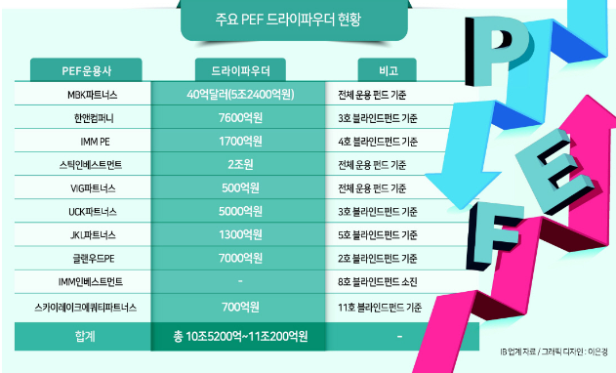

MBK파트너스는 전체 운용 펀드 기준 5조원이 넘는 드라이파우더를 보유해 가장 많은 투자 실탄을 갖고 있는 것으로 나타났다.
앞서 김병주 MBK파트너스 회장은 지난 3월 펀드 출자자(LP)들에 보낸 연례 서한을 통해 “아직 투자하지 않은 자금으로 40억달러(약 5조2400억원)을 보유하고 있다”고 밝힌 바 있다.

투자은행(IB) 업계에선 올해가 지난해 급격한 금리 인상으로 기업가치(밸류에이션) 거품이 빠진 알짜매물의 ‘줍줍’ 기회라는 평가가 지배적이다.
유동성에 어려움을 겪는 기업에 투자하거나 회생절차 또는 자발적인 구조조정에 나설 것으로 관측되는 기업 등에 드라이파우더를 털어야 하는 PE들의 적극적인 참여가 예상된다.

“높은 이자율과 자금시장 경색으로 투자활동이 다소 둔화됐던 PE들이 올해는 신규 투자를 재개할 것”
`
 | '22년 말 | 지난해 말 메디트(2조4000억원) 인수를 시작으로 최근까지 투자에 주력하며 자금을 거침없이 풀고 있다.
 | '23년 1월 | 올 1월에는 UCK파트너스와 컨소시엄을 이뤄 오스템임플란트(2조2779억원) 인수를 확정했으며,
 | '23년 3월 | 지난 3월엔 넥스플렉스 지분 100%도 5300억원에 인수했다.
 | '23년 5월 | 해외 자산운용사들과 컨소시엄으로 SK온에 8억달러(1조500억원) 투자를 확정

토종 MBK, 전통의 글로벌 사모펀드들에 '한방' (2015.09.07)

2005년 3월에 설립된 대표적인 토종 사모펀드(PEF)
"국내외 명성이 자자한 연기금과 국부펀드에서 출자를 받아 홈플러스를 인수한 것은 국내 금융과 자본시장이 크게 성장했음을 의미한다"
 | >> 한국 금융과 자본시장의 성숙도에 대한 지표

2000년 37살의 나이에 한미은행 인수를 주도, 성공적으로 마무리

김경만 의원 "MBK 김병주 회장·부재훈 부회장·bhc 박현종 회장 국감 증인 채택할 것" (2023.09.05)

당시 김 의원은 MBK 파트너스가 bhc 치킨의 경영에 적극 간섭해 가맹점주에게 원부자재 납품 폭리를 통한 고수익을 달성하고 있다며 경영 간섭 논란에 대해 질의

[단독] 김병주 MBK파트너스 회장 “투자의 황금창 ‘더 활짝’ 열렸다” (2022.08.16)

메디트
 | 메디트

V | MBK, 메디트 M&A 최종 승자됐다...멀티플 '16배' 거래 (2022-12-29)

 | 치과용 3차원(3D) 구강스캐너 제조사
 | 인수가 유력했던 GS·칼라일 컨소시엄이 발을 빼면서 난항을 겪었던 거래는 MBK의 참여로 반전 드라마
 | 메디트의 지분 99.5%를 매입 / 거래가는 2조4000억원

 | 메디트는 올해 연매출 2700억원대, 상각전영업이익(EBITDA) 1500억원대를 기록 / EV/EBITDA 멀티플을 환산하면 약 16배

 | MBK는 장기적 관점에서 업사이드를 기대

 | 치과용 3D 구강스캐너 시장의 전망이 밝고 메디트의 기술력 측면에서 딜 성사 여부에 대해선 이견이 없었다.
 | 하지만 메디트가 10월 기대 이하 성적표를 받아 들고 당초 배타적 우선협상권(우협) 지위를 부여 받았던 GS·칼라일 컨소시엄이 막판에 발을 빼면서 거래가에 얼마나 영향을 미칠지 관심

 | MBK는 큰 틀에서 실적 상승세를 기대하고 과감한 베팅을 결정
 | 실적 하락엔 경쟁사 쓰리쉐이프의 신제품 출시가 즉각적인 영향
 | 메디트가 장기적으로 성장세를 견지할 것이라고 판단

 | 커지는 3D 구강용 스캐너 시장, 매각·인수측 윈윈(Win-Win)
 | UCK는 이번 매각으로 수천억원 규모의 차익을 올릴 것으로 기대
 | 2019년 메디트 지분 50%+1주를 3200억원에 인수

 | MBK도 추가 업사이드를 기대하고 있다. 국내 치과용 3차원 스캐너 시장은 메디트, 얼라인택, 쓰리쉐이프가 3강 구도
 | 올해 메디트의 매출이 급상승하면서 점유율은 30% 수준까지 올라갔을 것으로 추산

 | 치과용 3D 구강스캐너 시장 자체도 커지고 있다.
 | 구강용 스캐너는 치과 산업에 디지털 솔루션을 도입하기 위한 첫번째 단추
 | 임플란트 수술 가이드, 보철 및 투명교정 치료를 포함해 많은 전문적인 고부가가치 치과 치료를 위해선 구강용 스캐너를 통한 데이터 확보가 필요

 | MBK파트너스는 무려 8조원에 이르는 투자 여력을 보유한 투자업계 큰 손이다
 | 2020년 약 8조 4000억원(65억 달러) 규모로 결성한 5호 블라인드펀드를 보유하고 있고, 지난해 약 2조3000억원(18억 달러)로 조성한 2호 스페셜시추에이션펀드의 소진율 역시 30%정도만 이뤄졌다.

 | 김병주 MBK파트너스 회장 역시 최근 경제 위기 상황을 오히려 기회로 보고 하반기와 내년 초 적극적인 M&A에 나설 것을 예고했
 | 글로벌 투자자들이 러시아의 우크라이나 전쟁에 따른 정세 변화와 급격한 금리 인상 등 리스크 상황에서 보수적인 투자 기조로 돌아선 것과 대비

 | 삼정KPMG는 MBK파트너스의 홈플러스(7조2000억원), 롯데카드(1조3810억원), 동진섬유(7957억원) 등 굵직한 거래에서 회계실사를 맡았다.
 | 김병주 회장의 동서인 윤영각 파빌리온PE 회장은 삼정KPMG의 창업주이자 회사를 20년 동안 이끈 주역
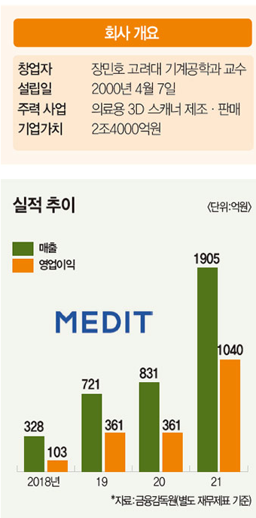
 | 메디트의 월별 실적보다는 장기적인 성장 여력에 방점을 두고 딜을 추진

V | MBK가 2조4000억원에 인수한 ‘메디트’ 치과 3D 스캐너 명성…미래가 더 밝다 (2023.01.06)

 | 2019년 PEF 운용사 유니슨캐피탈이 메디트를 인수할 당시 기업가치는 6400억원.
 | 기업가치가 3년 만에 4배 가까이 뛰었다.
 | 투자 시장 혹한기라는 말이 무색

 | 메디트는 장민호 고려대 기계공학부 교수가 설립(장진호 연세대학교 경영학과 교수님-기업가치와평가)

 | 메디트가 공들이고 있는 치과용 3D 스캐너 시장의 성장 가능성이 무궁무진
 | 업계에 따르면 현재 시장 침투율은 10~20% 수준에 불과

 | MBK파트너스 관계자는 “메디트를 구강 스캐너 1위 기업에서 의료진과 딜러십, 솔루션, 디바이스가 생태계를 이루는 디지털 덴탈 플랫폼으로 성장시킬 것”이라고 말했다.

 | 시장 커지자 가격 경쟁 치열
 | 경쟁사들은 메디트의 최대 강점인 ‘가격 경쟁력’을 겨냥한다. 대표 경쟁사 쓰리쉐이프는 메디트 매각 과정 중 자사 3D 스캐너 트리오스 납품 가격을 기존 대비 절반 수준으로 낮췄다. 메디트 제품 판매 가격과 비슷한 수준
 | 메디트의 최대 강점이었던 가격 경쟁력이 흔들리고 있다

 | 계약 체결 직전 메디트가 2022년 10월 실적(매출 250억원)을 공개했는데, 예상치(300억원)보다 크게 낮았기 때문
 | 칼라일-GS컨소시엄은 이를 치열해진 경쟁 탓으로 판단하고 메디트의 성장성을 다시 검토

 | 메디트 성장세가 꺾일 가능성은 낮다고 평가
 | 치과용 3D 스캐너 시장 진입장벽은 단순 의료기기 분야보다 높다.
 | 소프트웨어가 핵심인 3D 스캐너는 상당한 기술력이 필요하고, 기술력을 갖추더라도 제품 출시 전 특허 과정에서 경쟁사의 견제

코웨이
코웨이 | << MBK가 어떻게 장기적인 전략을 통해 가치를 창출하고 성공적인 투자 회수를 달성하는지

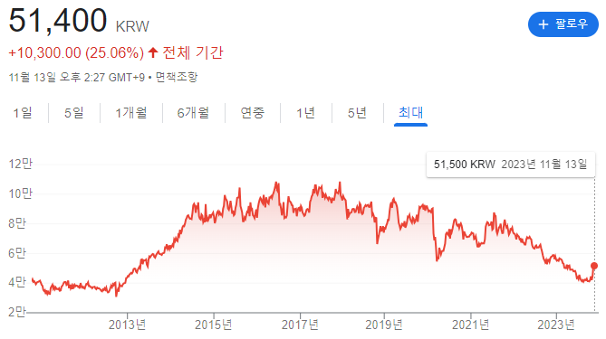
MBK Partners는 2013년에 코웨이, 한국의 대형 생활가전 및 환경가전 회사를 인수하였습니다.
이후 2016년에는 우수한 성과를 바탕으로 이 회사의 지분 일부를 넷마블게임즈에 매각하고, 나머지 지분을 2020년에 브룩필드자산운용에 매각하여 큰 수익을 얻었습니다.

코웨이는 환경 가전 제품을 제공하는 선도적인 기업
MBK의 인수 이후 비즈니스 모델의 혁신, 해외 시장 확장, 제품 다각화 등을 통해 상당한 성장

MBK, 코웨이 매각으로 1조 벌었다…"딜 성사에 스틱 역할 컸다" (2018.10.29)

MBK파트너스는 2013년 웅진그룹으로부터 코웨이 지분 30.9%를 1조1915억원에 인수
2013년 인수 뒤 6년 만에 웅진에 재매각 성공

2019년 웅진-스틱 컨소시엄이 MBK파트너스가 보유한 코웨이 주식 1635만8712주(22.17%)를 1조6849억원에 인수하는 내용이다.

MBK파트너스가 수차례 웅진에 코웨이를 팔지 않겠다는 신호를 시장에 보낸 상황을 고려하면 이번 거래는 전격적
웅진그룹과 MBK파트너스는 코웨이 지분 블록딜을 놓고 소송전을 펼칠 정도로 관계가 우호적이지 않았다.

시장에선 MBK파트너스의 코웨이 투자 수익률에 대한 관심도 높다. 우선 인수금융 이자 등 비용을 모두 포함해 코웨이 인수와 매각으로 발생한 순수익은 약 1조원 규모로 파악된다. 이는 연말 예상되는 코웨이 배당금과 지분 22.17% 매각대금, 두 차례의 블록딜, 그동안 받은 배당금과 인수금융 자본재구성(리캡) 등을 고려한 수치다.

MBK 인수후 6년…코웨이 어떻게 변했나 (2019-04-03)

코웨이는 MBK파트너스에 매각됐던 6년전에 비해 지금은 더 견실한 기업으로 성장
적정한 가치를 주고 사서 더 비싸게 팔 만한 기업으로 만든다'

해외사업 등 성장잠재력이 큰 시장을 적극적으로 공략
주력인 정수기 사업을 비롯해 비데, 공기청정기, 연수기 등 제품별로 6년간 성장 곡선을 그려왔는데 특히 매트리스 매출 부문은 주목

